Sheet1
 | SMILES | SYBA score | A549 [nM] | BALB/3T3 [nM] | LoVo [nM] | LoVo/DX [nM] | MCF-7 [nM]
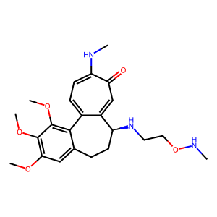 | COC1=C2C3=CC=C(NC)C(=O)C=C3[C@H1](CCC2=CC(OC)=C1OC)NCCONC | 45.88 | 8.3482195397 | 10.933928667 | 6.1769815001 | 94.278083445 | 8.3576286552
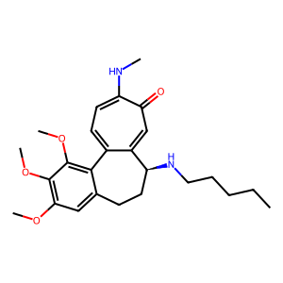 | COC1=C2C3=CC=C(NC)C(=O)C=C3[C@H1](CCC2=CC(OC)=C1OC)NCCCCC | 68.25 | 13.578221624 | 11.636405513 | 13.612705925 | 33.064227981 | 10.16783408
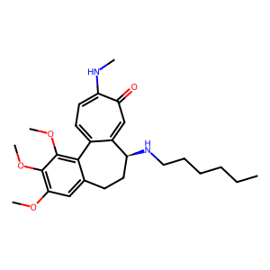 | COC1=C2C3=CC=C(NC)C(=O)C=C3[C@H1](CCC2=CC(OC)=C1OC)NCCCCCC | 74.22 | 16.404838762 | 39.119199884 | 41.777761058 | 24.143942266 | 9.0991505869
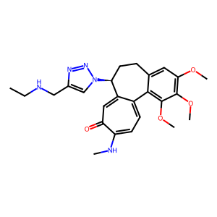 | COC1=C2C3=CC=C(NC)C(=O)C=C3[C@H1](CCC2=CC(OC)=C1OC)N4C=C(N=N4)CNCC | 40.43 | 18.107777404 | 27.000987594 | 9.6351750667 | 232.135864 | 5.4
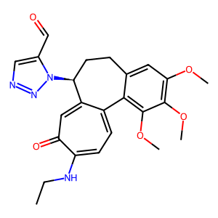 | O=CC1=CN=NN1[C@H1]2CCC3=CC(OC)=C(OC)C(OC)=C3C4=CC=C(C(=O)C=C42)NCC | 41.84 | 6.4458190295 | 10.8170926 | 8.7636902356 | 1553.8920603 | 12.02932642
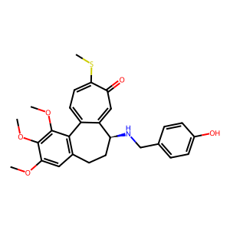 | OC1=CC=C(C=C1)CN[C@H1]2CCC3=C(C(OC)=C(OC)C(OC)=C3)C4=CC=C(SC)C(=O)C=C24 | 78.98 | 8.5598293 | 8.9524848383 | 9.5940296762 | 72.420449358 | 10.440785357
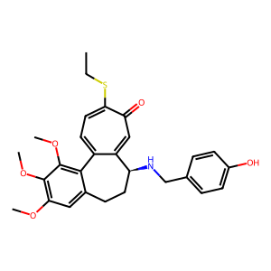 | OC1=CC=C(C=C1)CN[C@H1]2CCC3=CC(OC)=C(OC)C(OC)=C3C4=CC=C(C(C=C42)=O)SCC | 83.8 | 8.5774621519 | 12.94607646 | 7.2975758348 | 90.600746947 | 13.439786703
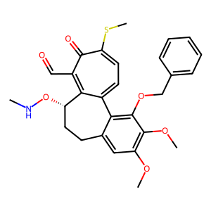 | O=CC1=C2[C@H1](CCC3=CC(OC)=C(OC)C(=C3C2=CC=C(SC)C1=O)OCC4=CC=CC=C4)ONC | 35.11 | 4.883045951 | 37.85479861 | 19.156752678 | 98.850108807 | 3.613682499
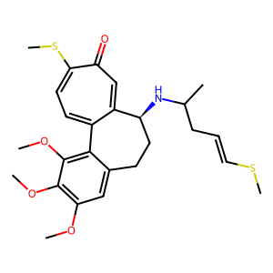 | C1=2[C@H1](CCC3=CC(OC)=C(OC)C(OC)=C3C1=CC=C(SC)C(=O)C=2)NC(C)CC=CSC | 37.49 | 11.21362274 | 10.187096116 | 14.448197645 | 71.080543501 | 12.682651411
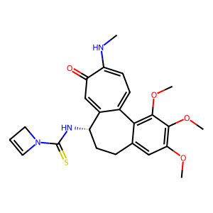 | C1N(C(=S)N[C@@H1]2C3=CC(C(NC)=CC=C3C4=C(OC)C(OC)=C(OC)C=C4CC2)=O)C=C1 | 49.88 | 13.217962444 | 14.260864219 | 9.6351750667 | 229.59851182 | 7.9283709914
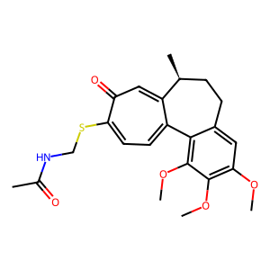 | C1=2[C@H1](CCC3=CC(OC)=C(OC)C(OC)=C3C1=CC=C(C(C=2)=O)SCNC(C)=O)C | 27.89 | 11.678040313 | 48.92740163 | 5.6044140272 | 136.75813713 | 4.1419838485
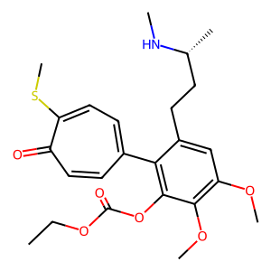 | C[C@H1](CCC1=CC(OC)=C(OC)C(OC(OCC)=O)=C1C2=CC=C(SC)C(=O)C=C2)NC | 36.18 | 659.05039404 | 521.53336347 | 676.24042407 | 874.35304815 | 492.63680568
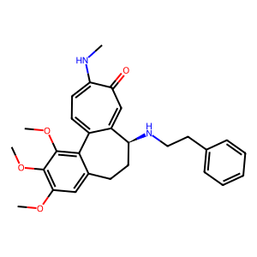 | COC1=C2C3=CC=C(NC)C(=O)C=C3[C@H1](CCC2=CC(OC)=C1OC)NCCC4=CC=CC=C4 | 99.43 | 20.352962238 | 32.334415557 | 1.4486373343 | 8.6332990887 | 16.532234506
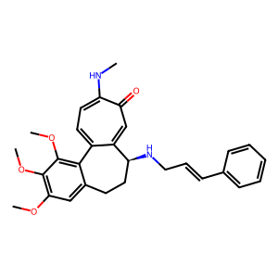 | COC1=C2C3=CC=C(NC)C(=O)C=C3[C@H1](CCC2=CC(OC)=C1OC)NC/C=C/C4=CC=CC=C4 | 80.1 | 33.437595477 | 43.447600698 | 9.6351750667 | 15.732875591 | 31.962899711
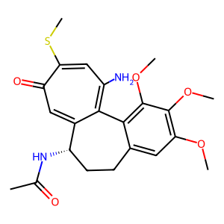 | CC(=O)N[C@H1]1CCC2=CC(OC)=C(OC)C(OC)=C2C=3C1=CC(=O)C(SC)=CC=3N | 31.98 | 8.5308598464 | 20.885309856 | 3.5978414082 | 2358.3243289 | 4.5291279243
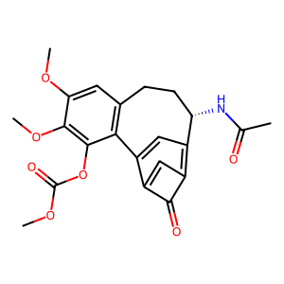 | C1=2C(=O)C(=C3C=C1C4=C(CC[C@@H1]3NC(C)=O)C=C(OC)C(OC)=C4OC(OC)=O)C=2 | 24.63 | 1479.4234374 | 1481.428658 | 343.95481115 | 7985.754748 | 4117.9989672
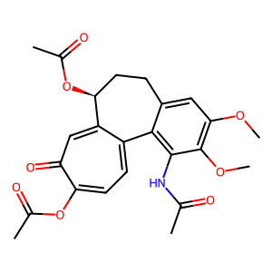 | CC(=O)OC1=CC=C2C3=C(C(OC)=C(C=C3CC[C@@H1](C2=CC1=O)OC(=O)C)OC)NC(=O)C | 34.35 | 1681.944585 | 2890.2053972 | 803.0063713 | 12855.96137 | 2110.3362189
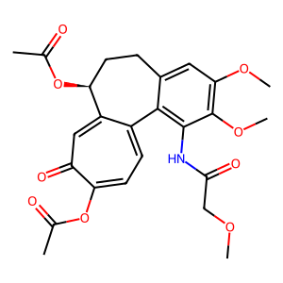 | CC(=O)OC1=CC=C2C3=C(C(OC)=C(C=C3CC[C@@H1](C2=CC1=O)OC(=O)C)OC)NC(=O)COC | 47.5 | 1963.4842344 | 3573.7354636 | 803.0063713 | 1357.2893403 | 2110.3362189
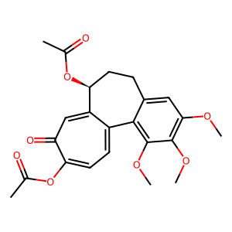 | CC(=O)OC1=CC=C2C3=C(C(OC)=C(C=C3CC[C@@H1](C2=CC1=O)OC(=O)C)OC)OC | 49.93 | 1927.3144043 | 4613.025311 | 803.0063713 | 3297.3447903 | 2110.3362189
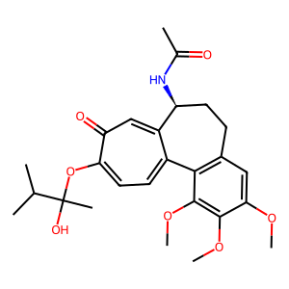 | CC(C)C(OC1=CC=C2C3=C(CC[C@@H1](C2=CC1=O)NC(C)=O)C=C(OC)C(OC)=C3OC)(O)C | 79.76 | 2136.9030913 | 1098.358401 | 357.20426121 | 1306.3039304 | 996.8633159
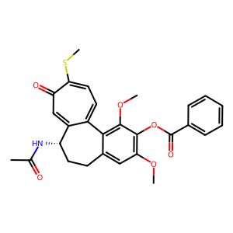 | CC(=O)N[C@@H1]1C2=CC(C(SC)=CC=C2C3=C(OC)C(=C(OC)C=C3CC1)OC(=O)C4=CC=CC=C4)=O | 89.15 | 310.58009282 | 555.6391557 | 767.08464919 | 4112.7332523 | 61.650759309
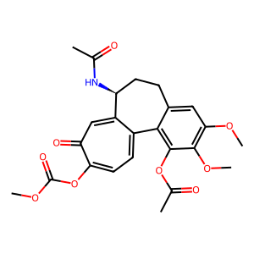 | O=C(OC)OC1=CC=C2C3=C(C(OC)=C(C=C3CC[C@@H1](C2=CC1=O)NC(=O)C)OC)OC(=O)C | 54.91 | 2344.4890149 | 2967.2540717 | 1689.3586381 | 12858.633955 | 4524.5910355
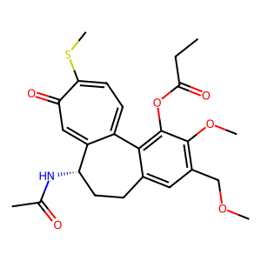 | O=C(C)N[C@H1]1CCC2=CC(=C(OC)C(=C2C=3C1=CC(C(SC)=CC=3)=O)OC(=O)CC)COC | 52.98 | 28.94669716 | 615.96713893 | 206.42394986 | 1822.1030107 | 10.125680491
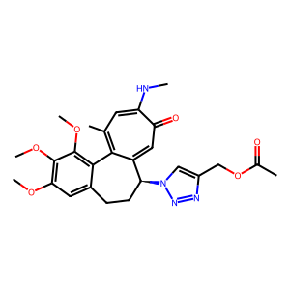 | CC(=O)OCC1=CN(N=N1)[C@H1]2CCC3=CC(OC)=C(OC)C(OC)=C3C=4C2=CC(=O)C(NC)=CC=4C | 38.34 | 9.8044961745 | 10.994957983 | 7.361318131 | 2399.5742157 | 2.9762570306
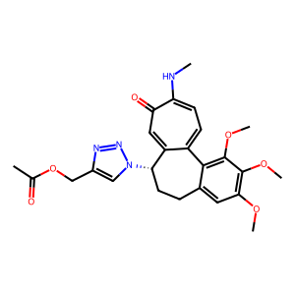 | CC(=O)OCC1=CN(N=N1)[C@H1]2CCC3=CC(OC)=C(OC)C(=C3C=4C2=CC(C(NC)=CC=4)=O)OC | 57.61 | 6.6207626826 | 10.799984198 | 7.361318131 | 911.10570645 | 2.9762570306
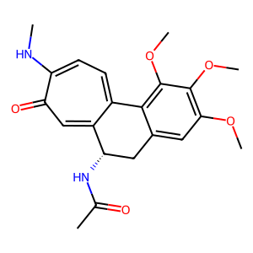 | CC(=O)N[C@@H1]1C2=CC(C(NC)=CC=C2C3=C(OC)C(OC)=C(OC)C=C3C1)=O | 25.63 | 33.218544268 | 18.995641927 | 9.6348555867 | 187.24131798 | 57.881645293
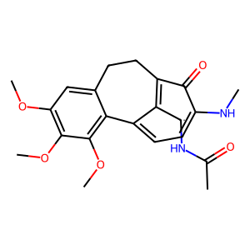 | CC(=O)N[C@@H1]C1=C2C(C(NC)=CC=C1C3=C(OC)C(OC)=C(OC)C=C3CC2)=O | 23.27 | 7.9418470696 | 8.142368362 | 9.6348555867 | 242.58918906 | 8.2699547563
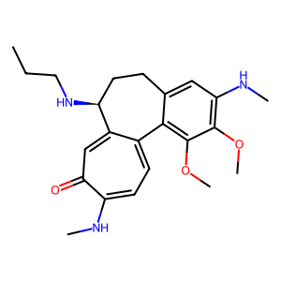 | COC1=C2C3=CC=C(NC)C(=O)C=C3[C@@H1](NCCC)CCC2=CC(=C1OC)NC | 30.63 | 19.34486177 | 63.860893606 | 1.4486373343 | 62.931376715 | 48.993196334
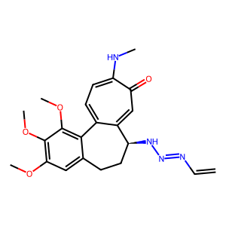 | COC1=C2C3=CC=C(NC)C(=O)C=C3[C@H1](CCC2=CC(OC)=C1OC)NN=NC=C | 27.84 | 5.5362637189 | 11.530736006 | 1.8611529887 | 103.05259694 | 8.0981401003
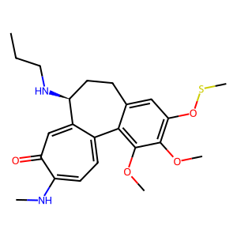 | COC1=C2C3=CC=C(NC)C(=O)C=C3[C@@H1](NCCC)CCC2=CC(=C1OC)OSC | 21.06 | 10.190052562 | 13.689013036 | 14.448197645 | 42.150671773 | 46.938456803
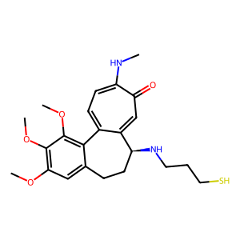 | COC1=C2C3=CC=C(NC)C(=O)C=C3[C@H1](CCC2=CC(=C1OC)OC)NCCCS | 53.04 | 9.3258963462 | 10.302639686 | 9.6351750667 | 34.269051124 | 7.6275947453
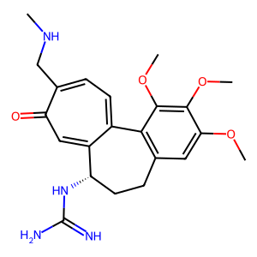 | COC1=C(OC)C(OC)=CC=2CC[C@H1](NC(=N)N)C3=CC(=O)C(=CC=C3C1=2)CNC | 40.64 | 6.7484114621 | 279.99673502 | 9.6351750667 | 16246.471197 | 5.6
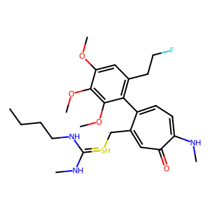 | CNC(NCCCC)=S[C@@H1]C1=CC(=O)C(NC)=CC=C1C2=C(C=C(OC)C(=C2OC)OC)CCF | 19.53 | 111.5796559 | 56.756227487 | 56.328829995 | 1686.4697498 | 101.56134608
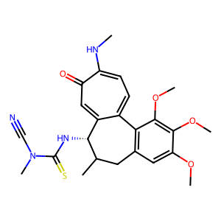 | CN(C(=S)N[C@@H1]1C2=CC(=O)C(NC)=CC=C2C3=C(C=C(OC)C(OC)=C3OC)CC1C)C#N | 27.69 | 73.231235584 | 24.502946095 | 2.1878577831 | 2239.8274283 | 11.416534947
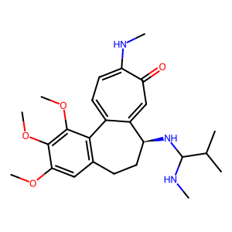 | CNC(C(C)C)N[C@@H1]1C=2C(C3=C(C=C(OC)C(OC)=C3OC)CC1)=CC=C(C(=O)C=2)NC | 57.73 | 11.274067867 | 21.33789992 | 9.6351750667 | 129.64155827 | 7.9283709914
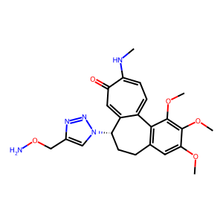 | COC1=C(OC)C(OC)=CC=2CC[C@@H1](C3=CC(=O)C(NC)=CC=C3C=21)N4C=C(N=N4)CON | 37.36 | 8.9184688207 | 11.702678973 | 6.1769815001 | 200.60153238 | 9.0912527143
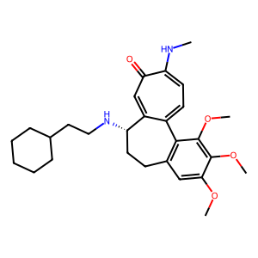 | COC1=C(OC)C(OC)=CC=2CC[C@@H1](C3=CC(=O)C(NC)=CC=C3C=21)NCCC4CCCCC4 | 79.53 | 41.514859131 | 108.25326333 | 92.076000449 | 32.803023394 | 82.722424171
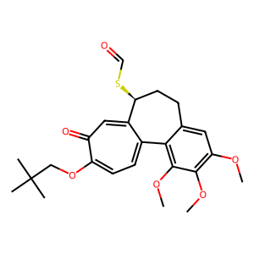 | CC(C)(C)COC1=CC=C2C3=C(OC)C(OC)=C(OC)C=C3CC[C@@H1](C2=CC1=O)SC=O | 30.57 | 27.340526705 | 81.666257196 | 16.343101003 | 50.014287804 | 108.17598195
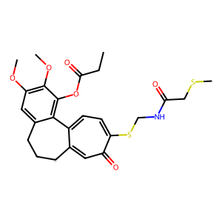 | C1=2[C@H1]CCC3=CC(OC)=C(OC)C(OC(CC)=O)=C3C1=CC=C(C(C=2)=O)SCNC(=O)CSC | 30.35 | 210.99544698 | 368.55670817 | 277.34407718 | 1329.2237601 | 230.15315571
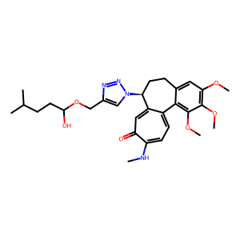 | OC(CCC(C)C)OCC1=CN(N=N1)[C@H1]2CCC3=CC(OC)=C(OC)C(OC)=C3C4=CC=C(NC)C(=O)C=C24 | 46.09 | 4.5870096778 | 15.377039887 | 5.0423744117 | 5433.5730225 | 2.9375999664
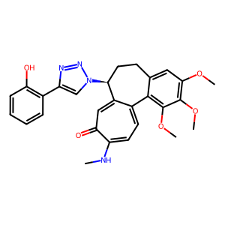 | OC1=C(C=CC=C1)C=2N=NN(C=2)[C@H1]3CCC4=CC(OC)=C(OC)C(OC)=C4C5=CC=C(NC)C(=O)C=C35 | 45.67 | 12.285377543 | 14.643171091 | 7.2975758348 | 1666.1987609 | 35.133206671
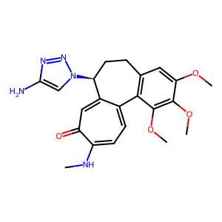 | NC1=CN(N=N1)[C@H1]2CCC3=C(C(OC)=C(OC)C(OC)=C3)C4=CC=C(NC)C(C=C24)=O | 43.66 | 12.894872495 | 10.736820933 | 9.6351750667 | 3153.2987073 | 16.042136932
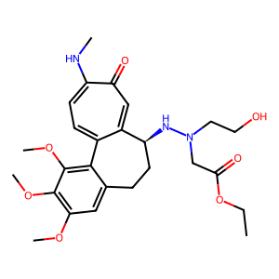 | O=C(OCC)CN(CCO)N[C@H1]1CCC2=CC(OC)=C(OC)C(OC)=C2C3=CC=C(NC)C(=O)C=C13 | 77.39 | 94.307368668 | 124.75861212 | 31.021254963 | 636.58810416 | 25.105421494
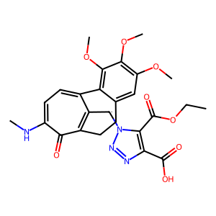 | O=C(C1=C(C(OCC)=O)N(N=N1)[C@@H1]C2=C3C(C(NC)=CC=C2C4=C(C(OC)=C(OC)C=C4CC3)OC)=O)O | 30.24 | 765.22268859 | 869.60999124 | 343.95481115 | 844.37560578 | 497.11262004
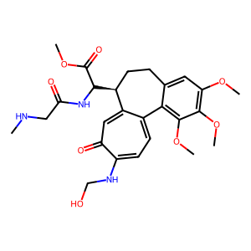 | C1=2[C@H1](CCC3=CC(OC)=C(OC)C(OC)=C3C1=CC=C(C(=O)C=2)NCO)C(C(OC)=O)NC(=O)CNC | 41.14 | 2249.6365323 | 4875.2402444 | 1949.9596804 | 977.05019206 | 2292.0604226
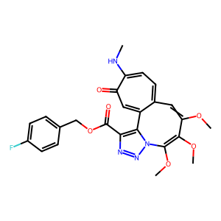 | C=12N(N=NC=1C(OCC3=CC=C(C=C3)F)=O)C(OC)=C(OC)C(OC)=CC4=CC=C(C(=O)C=C24)NC | 19.68 | 727.12618066 | 880.32720727 | 185.80594483 | 533.77696761 | 418.03723751
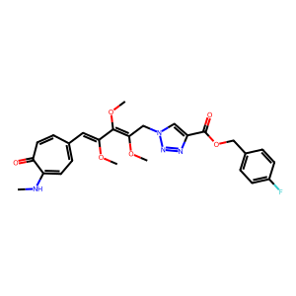 | C=1N(N=NC=1C(=O)OCC2=CC=C(C=C2)F)CC(OC)=C(OC)C(OC)=CC3=CC=C(NC)C(=O)C=C3 | 79.75 | 498.20403409 | 222.04595395 | 189.60512911 | 151.22380511 | 7.6426046691
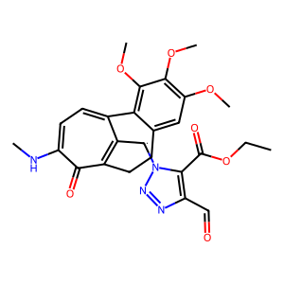 | O=CC1=C(C(OCC)=O)N(N=N1)[C@@H1]C2=C3C(C(NC)=CC=C2C4=C(C(OC)=C(OC)C=C4CC3)OC)=O | 28.97 | 425.49473785 | 509.89391724 | 263.2395213 | 1970.6629439 | 99.719413448
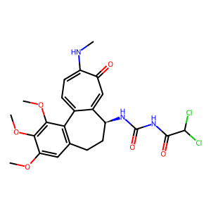 | O=C(C(Cl)Cl)NC(=O)N[C@H1]1CCC2=C(C(OC)=C(OC)C(OC)=C2)C3=CC=C(NC)C(=O)C=C13 | 80.45 | 449.96251263 | 137.01213933 | 5.2551121245 | 1856.7788594 | 2.7822861308
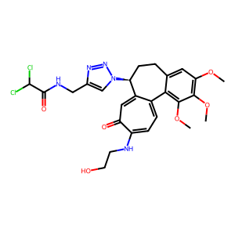 | O=C(C(Cl)Cl)NCC1=CN(N=N1)[C@H1]2CCC3=CC(OC)=C(OC)C(OC)=C3C4=CC=C(C(=O)C=C42)NCCO | 77.53 | 8.0353251194 | 18.883536816 | 9.5048027075 | 1017.6031719 | 10.880243651
 | O=C(C(Cl)Cl)NC(=O)N[C@H1]1CCC2=C(C(OC)=C(OC)C(OC)=C2)C3=CC=C(C(C=C31)=O)NCC(=O)OC | 107.04 | 1107.4582324 | 974.96118406 | 782.3184829 | 873.29076281 | 1049.354427
 | O=C(O)C=C(C(OCC)=O)N=NN[C@H1]1CCC2=CC(OC)=C(OC)C(OC)=C2C3=CC=C(NC)C(=O)C=C13 | 38.99 | 982.60944313 | 1238.3341968 | 353.70094316 | 2195.1343873 | 1129.719436
 | O=C(O)C1=C(C(OCC)=O)N=NN1[C@H1]2CCC3=CC(OC)=C(OC)C(OC)=C3C4=CC=C(NC)C(=O)C=C24 | 50.82 | 770.74163919 | 598.60497268 | 345.07551577 | 844.37560578 | 2185.2951066
 | O=C(OCC)C1=CN(N=N1)[C@H1]2CCC3=CC(OC)=C(OC)C(=C3C4=CC=C(NC)C(C=C42)=O)OCC | 52.89 | 12.497229917 | 16.092994888 | 9.5799154483 | 552.79874849 | 7.7854429347
 | O=C(O)C1=CN(N=N1)[C@H1]2CCC3=C(C(OC)=C(OC)C(OC)=C3)C4=CC=C(C(=O)C=C42)NCC | 43.58 | 26.385832324 | 46.346104961 | 14.841194273 | 1875.5630901 | 9.9607965095
 | O=C(O)C1=C(C(OCC)=O)N=NN1[C@H1]CCC2=CC(OC)=C(OC)C(OC)=C2C3=CC=C(C(C=C3)=O)NC | 33.9 | 1690.8398782 | 2874.8481234 | 1999.7252879 | 875.39537093 | 1041.9382469
 | CCCCCCCCCCCCCCCC(OCC1=CN(N=N1)[C@H1]C2CC3=CC(OC)=C(OC)C(OC)=C3C4=CC=C(C(=O)C=C24)NC)=O | 90.43 | 12.250841028 | 57.508339908 | 33.032290333 | 1762.0829647 | 6.3475366062
 | OC(=O)C1=C(C(OCC)=O)N(N=N1)[C@H1]C2CC3=CC(OC)=C(OC)C(OC)=C3C4=CC=C(NC)C(=O)C=C42 | 20.38 | 765.22268859 | 760.19127402 | 343.95481115 | 844.37560578 | 497.11262004
 | C1=C(OC)C=C(OC)C=C1CC[C@H1](C=CC(C(OC(C2=CC=CC=C2)=O)=CC=CC)=O)C | 32.58 | 303.53408705 | 29.104302517 | 12.73621403 | 221.33788087 | 8.3510379147
 | N(C)C(=O)NCCC(OCC1=CN(N=N1)[C@H1]CCC2=CC(OC)=C(OC)C(OC)=C2C3=CC=C(C(=O)C=C3)N)C=O | 29.66 | 457.62542028 | 45.745430604 | 81.346764741 | 1088.6380374 | 11.323713482
 | OC(=O)C=C(C(OCC)=O)N(NCCC)N[C@H1]1CCC2=CC(OC)=C(OC)C(OC)=C2C3=CC=C(NC)C(=O)C=C31 | 45.62 | 296.68744932 | 475.93982521 | 259.04604874 | 693.84718697 | 101.72384612
 | C[C@H1](NCC)CC1=CC(C(NC)=CC=C1C2=C(C=C(OC)C(OC)=C2OCC3=CC=CC=C3)OSCC)=O | 38.2 | 8.1326867387 | 31.346126198 | 11.322570943 | 209.89267417 | 88.31703825
 | C=1C(C)(C)OC(=O)/N=C(/N[C@H1]2CCC3=C(C(OC)=C(OC)C(OC)=C3)C4=CC=C(NC)C(=O)C=C24)N=1 | 30.5 | 12.870547128 | 182.39668439 | 8.3791312084 | 14437.236992 | 7.7854429347
 | N1=NN1[C@@H1]2C3=CC(C(NC)=CC=C3C4=C(C(OC)=C(OC)C=C4CC2)OC)=O | 29.16 | 9.8881539537 | 9.2974847955 | 9.6351750667 | 18.853004691 | 9.8694702791
 | O=CC=CC=CC(NCC1=CN(N=N1)[C@H1]2CCC3=CC(OC)=C(OC)C(OC)=C3C4=CC=C(C(C=C24)=O)NC)=O | 42.09 | 4.3649597352 | 11.366448799 | 9.0620823437 | 2211.3484455 | 17.468241721
 | CN(N([C@@H1]1C2=CC(=O)C(NC)=CC=C2C3=CC(=C(OC)C=C3CC1)OC)O)CNC(=S)CCCCC | 23.86 | 33.609584027 | 24.795239432 | 2.3790502447 | 461.83371374 | 32.491121835
 | CC(C)C(=O)OCC1=CN(N=N1)[C@H1]2CCC3=CC(OC)=C(OC)C(OC)=C3C4=CC=C(NC)C(=O)C=C24 | 68.2 | 4.8038441243 | 13.256317193 | 5.0423744117 | 532.44410749 | 3.9975401543
 | N(C(C1=CC=NC=C1)=O)[C@@H1]2C=3C(C4=C(C(OC)=C(OC)C=C4CC2)OC)=CC=C(SC)C(=O)C=3 | 99.97 | 11.272354992 | 9.0065299024 | 8.433192654 | 375.55293736 | 10.976533998
 | N1(CCCC1)CN[C@H1]2CCC3=C(C(OC)=C(OC)C(OC)=C3)C4=CC=C(SC)C(=O)C=C24 | 46.64 | 26.819549128 | 50.439650738 | 23.039913347 | 35.739789175 | 15.252908878
 | N1(CCCC1)C(=O)OC2=C(OC)C(OC3)=CC=C2C4=CC=C(SC)C(C=C4[C@@H1](NC(=O)C)CC3)=O | 37.14 | 529.63053494 | 505.84918111 | 253.7062395 | 11735.188746 | 21.12390842
 | CNC=1C(=O)C=C2[C@H1](CCC3=CC(OC)=C(OC)C(OC)=C3C2=CC=1)NC4(C(=O)O)C=CN=N4 | 24.61 | 66.404609133 | 55.160852237 | 10.724622131 | 5594.3289105 | 2.4396201146
 | CC(C)(C)OC(=O)NCCC(NCC=1N=NN(C=1)[C@H1]C2CC3=CC(OC)=C(OC)C(OC)=C3C4=CC=C(C(=O)C=C24)N)C=O | 38.71 | 16.485003989 | 276.07209309 | 20.551904007 | 6003.7378501 | 7.5419867322
 | C1C(C)(C)OC/N=C(/N[C@H1]2CCC3=CC(OC)=C(OC)C(=C3C4=CC=C(NC)C(C=C42)=O)OC)N=N1 | 31.74 | 11.738864297 | 11.616112529 | 6.1769815001 | 3061.8405609 | 17.875686641
 | CC(C)(C)OCNCCC(=O)NCC1=CN(N=N1)[C@H1]2CCC3=CC(OC)=C(OC)C(OC)=C3C4=CC=C(C(C=C24)=O)NC=O | 54.64 | 5.6854270796 | 7.6092590069 | 19.959553508 | 836.07533331 | 5.2560022055
 | C1C(C)(C)OC/N=C(/N[C@H1]2CCC3=CC(OC)=C(OC)C(=C3C4=CC=C(NC)C(C=C42)=O)OC)N1C | 42.62 | 8.5744129156 | 19.92220231 | 6.1769815001 | 2759.5492725 | 8.6328158516
 | CC(C)(C)OC(=O)NCCC(OCC=1N=NN(C=1)[C@H1]C2CC3=CC(OC)=C(OC)C(OC)=C3C4=CC=C(C(=O)C=C24)NC)=O | 101.01 | 17.184890212 | 123.66228055 | 26.418468405 | 1104.0921162 | 2.6280011027
 | CC(C)(C)OC(=O)NCCC(NCC=1N=NN(C=1)[C@H1]2CCC3=CC(OC)=C(OC)C(OC)=C3C4=CC=C(C(C=C24)=O)N)C=O | 61.58 | 16.195654165 | 321.34479308 | 21.643535586 | 6003.7378501 | 7.5419867322
 | CNCCC1=CC=C(C=C1)NC(=O)N[C@H1]2CCC3=CC(OC)=C(OC)C(OC)=C3C4=CC=C(C(C=C24)=O)NC=O | 120.92 | 14.311015314 | 291.7159062 | 14.630976772 | 4711.4902654 | 2.7822861308
 | CNCC(C1=CC=C(C=C1)NC(=O)N[C@@H1]2C3=CC(C(NC)=CC=C3C4=C(C(OC)=C(OC)C=C4CC2)OC)=O)OC | 130.12 | 8.4037109062 | 16.567640849 | 10.950353984 | 1014.8890369 | 22.631818809
 | O=C(OC)OCC1=CN(N=N1)[C@H1]2CCC3=CC(OC)=C(OC)C(OC)=C3C4=CC=C(NC)C(=O)C=C24 | 51.41 | 37.378936773 | 62.770245559 | 22.544796281 | 615.57442332 | 52.570698403
 | O=C(C(C)C)NC(=S)N[C@@H1]1C=2C(C3=C(C(OC)=C(OC)C=C3CC1)OC)=CC=C(NC)C(=O)C=2 | 92.22 | 22.34073755 | 7.4695650774 | 20.81893272 | 1471.6013456 | 10.474465543
 | O=C(OCC)OCC=1N=NN(C=1)[C@H1]2CCC3=CC(OC)=C(OC)C(OC)=C3C4=CC=C(NC)C(=O)C=C24 | 56.45 | 27.5089638 | 71.09852689 | 28.501488663 | 604.27227663 | 25.105421494
 | O=C(OCC)CN(CCO)C(=S)N[C@H1]1CCC2=CC(OC)=C(OC)C(OC)=C2C3=CC=C(NC)C(=O)C=C13 | 111.1 | 52.878770701 | 63.8825336 | 35.960884465 | 869.26458887 | 2.6280011027
 | CC(C)CNCC1=CN(N=N1)[C@H1]2CCC3=CC(OC)=C(OC)C(OC)=C3C4=CC=C(C(C=C24)=O)NC=O | 42.62 | 10.099172137 | 17.683626426 | 11.542807085 | 1862.709389 | 7.643289429
 | CC(C)CNCC1=CN(N=N1)[C@H1]2CCC3=CC(OC)=C(OC)C(OC)=C3C4=CC=C(NC)C(=O)C=C24 | 55.18 | 30.230579414 | 33.078342416 | 9.6351750667 | 188.8737501 | 31.962899711
 | COCNCC1=CN(N=N1)[C@H1]2CCC3=CC(OC)=C(OC)C(OC)=C3C4=CC=C(C(C=C42)=O)NC=O | 20.14 | 4.1151587288 | 18.18706485 | 20.179287058 | 3881.1387944 | 13.298799522
 | N(C(C)C)C(NCC1=CN(N=N1)[C@H1]2CCC3=CC(OC)=C(OC)C(OC)=C3C4=CC=C(NC)C(=O)C=C24)=O | 89 | 16.255872948 | 30.083370588 | 7.2975758348 | 875.87855187 | 4.4361349369
 | N(C)C1=CC=C2C3=C(OC)C(OC)=C(OC)C=C3CC[C@@H1](C2=CC1=O)NC(C(=O)O)CCON=CCF | 36.68 | 495.83759953 | 895.63029189 | 259.80891141 | 1159.2908626 | 99.719413448
 | N(C(C(C)C)=O)C1=CN(N=N1)[C@H1]2CCC3=C(C(OC)=C(OC)C(OC)=C3)C4=CC=C(NC)C(=O)C=C24 | 61.58 | 10.292920436 | 61.024734095 | 7.2975758348 | 1479.5597324 | 102.28346117
 | N(CCCCCCC=O)CC1=CN(N=N1)[C@H1]2CCC3=CC(OC)=C(OC)C(OC)=C3C4=CC=C(NC)C(=O)C=C24 | 35.29 | 12.605631636 | 37.807687202 | 6.1769815001 | 417.55198522 | 6.9834474817
 | C1=C(C=CC(Cl)=C1)COC(=O)CN[C@@H1]2C=3C(C4=C(C(OC)=C(OC)C=C4CC2)OC)=CC=C(SC)C(=O)C=3 | 114.74 | 9.1655889748 | 14.106359866 | 19.156752678 | 458.95887991 | 7.5419867322
 | N(C)C1=CC=C2C3=C(OC)C(OC)=C(OC)C=C3CC[C@@H1](C2=CC1=O)NC(C(=O)O)CCONC(=O)C=C | 51.86 | 755.99430404 | 842.26868181 | 244.07553679 | 863.71541568 | 497.11262004
 | N(C)C1=CC=C2C3=C(OC)C(OC)=C(OC)C=C3CC[C@@H1](C2=CC1=O)NC(C(=O)O)CCONC(=O)CNC | 48.69 | 878.78030421 | 933.02077817 | 244.07553679 | 1245.4428458 | 438.65168553
 | N(C(C)C)CC(=O)OCC1=C2N(N=N1)[C@H1]CCC3=CC(OC)=C(OC)C(OC)=C3C4=CC=C(NC)C(C=C24)=O | 34.02 | 5.2503748275 | 17.462689901 | 9.5799154483 | 395.62055997 | 7.5419867322
 | CC(CC)N[C@@H1]1C2=CC(C(SC)=CC=C2C3=C(OC)C(OC)=C(C=C3CC1)OC)=O | 63.92 | 10.452627401 | 10.746676895 | 14.448197645 | 41.245531847 | 11.592370131
 | CC(CC)N[C@@H1]C1=C2C(C(NC)=CC=C1C3=C(OC)C(OC)=C(OC)C=C3CC2)=O | 30.18 | 8.001978092 | 7.6946340605 | 9.6351750667 | 52.774786303 | 5.6
 | COC1=C2C3=CC=C(NC)C(=O)C=C3[C@H1](CCC2=CC(OC)=C1OC)NCC4=CC=NS4C | 38.07 | 11.388964987 | 9.4353329743 | 2.1878577831 | 157.38833594 | 8.670131422
 | N(C)C=1C(=O)C=C2[C@H1](CCC3=CC(OC)=C(OC)C(OC)=C3C2=CC=1N)C(C)CCSC | 24.78 | 11.601868327 | 13.153549924 | 9.6351750667 | 115.92921955 | 7.9283709914
 | CNC=1C(C=C2[C@H1](CCC3=C(C(OC)=C(OC)C(OC)=C3)C2=CC=1)NC(C)C)=O | 63.43 | 9.4546147699 | 8.3798037722 | 9.6351750667 | 21.336214097 | 111.53628859
 | NN([C@H1]1CCC2=CC(OC)=C(OC)C(OC)=C2C3=CC=C(NC)C(=O)C=C13)C=O | 24.36 | 20.200337066 | 19.877690157 | 9.3932868429 | 686.16907905 | 13.725255773
 | OCCN(CC=C)C(=O)N[C@@H1]1C2=CC(C(NC)=CC=C2C3=C(OC)C(OC)=C(OC)C=C3CC1)=O | 103.58 | 13.408496967 | 10.485497326 | 6.4003809438 | 824.4668933 | 4.3288843227
 | OCCN(CC=C)C(=S)N[C@H1]1CCC2=CC(OC)=C(OC)C(OC)=C2C3=CC=C(NC)C(=O)C=C13 | 87.72 | 17.684636308 | 28.702857431 | 7.2975758348 | 621.79964492 | 17.875686641
 | CNC(N(C)C)CN[C@H1]1CCC2=CC(OC)=C(C(OC)=C2C=3C1=CC(=O)C(=CC=3)NC)OC | 60.11 | 14.807954368 | 10.243477053 | 9.6351750667 | 90.132613243 | 9.5
 | NC(N(CC)OC)N[C@H1]1CCC2=CC(OC)=C(OC)C(OC)=C2C=3C1=CC(=O)C(=CC=3)NC | 51.93 | 7.3500375999 | 25.15204118 | 6.1769815001 | 899.09720507 | 9.0912527143
 | C1=2[C@H1](CCC3=CC(OC)=C(OC)C(OC)=C3C1=CC=C(SC)C(=O)C=2NC)C | 21.1 | 9.3085227547 | 9.0565002091 | 14.448197645 | 35.271047893 | 25.710606431
 | C1=2[C@H1](CCC3=CC(OC)=C(OC)C(OC)=C3C1=CC=C(C(C=2)=O)SCN)C(=O)C | 26.16 | 11.607193278 | 9.7652373275 | 8.433192654 | 267.07831031 | 8.2699547563
 | NC(=O)N[C@@H1]C1=C2C(C(NC)=CC=C1C3=C(OC)C(OC)=C(OC)C=C3CC2)=O | 24.24 | 2.001104142 | 215.85539315 | 7.6821569998 | 8690.2656884 | 2.256851543
 | CC(C)NC(=O)N1[C@@H1]C2=CC(C(NC)=CC=C2C3=C(OC)C(OC)=C(OC)C=C3CC1)=O | 35.6 | 11.770114818 | 10.26309404 | 9.3932868429 | 2047.7267939 | 14.536964743
 | CC(N)(CCO)[C@H1]1CCC2=CC(OC)=C(OC)C(OC)=C2C3=CC=C(SC)C(=O)C=C13 | 35.86 | 10.647973281 | 10.00364573 | 9.0425846408 | 464.14701556 | 8.4980387632
 | CC(N)(CCO)[C@H1]1CCC2=CC(OC)=C(OC)C(OC)=C2C3=CC=C(C(C=C31)=O)NCC | 50.78 | 6.9489988411 | 14.921137277 | 11.542807085 | 1431.3735965 | 10.576761718
 | C1[C@H1](NC(C)=O)C2=CC(C(NC)=CC=C2C3=C(OC)C(OC)=C(C=C3C1)OCNC)=O | 41.32 | 17.453948053 | 9.7183580625 | 9.6348555867 | 3702.9152305 | 9.6405690567
 | C1[C@H1](NC(C)=O)C2=CC(C(SC)=CC=C2C3=C(OC)C(OC)=C(C=C3C1)OCNC)=O | 31.52 | 2.291574465 | 16.954979814 | 3.5978414082 | 414.01251921 | 2.1488185324
 | C=C(N[C@H1]1CCC2=C(C(OC)=C(OC)C(OC)=C2)C3=CC=C(SC)C(C=C31)=O)C | 54.48 | 10.011888038 | 9.3077486145 | 14.448197645 | 152.49787384 | 117.99280162
 | CC(C)N(C(C)C)C(=O)N[C@@H1]C1=CC(C(NC)=CC=C1C2=C(OC)C(OC)=C(OC)C=C2CC)=O | 37.17 | 19.271540356 | 17.25080052 | 9.3932868429 | 1250.1571384 | 27.662617752
 | C1C(C)NC1N[C@H1]2CCC3=CC(OC)=C(OC)C(OC)=C3C4=CC=C(C(=O)C=C42)NC=O | 22.45 | 47.941504977 | 21.939387653 | 11.542807085 | 1902.3519806 | 10.576761718
 | O=C(N[C@H1]1CCC2=CC(OC)=C(OC)C(OC)=C2C3=CC=C(NC)C(=O)C=C31)N(S)CC | 65.43 | 8.8944310138 | 11.189629326 | 9.2050935084 | 2102.8211698 | 16
 | O=C(N[C@H1]1CCC2=CC(OC)=C(OC)C(OC)=C2C3=CC=C(NC)C(=O)C=C13)CCOCC | 109.07 | 35.0717828 | 40.141708998 | 9.5799154483 | 667.14123751 | 11.323713482
 | COC1=C2C3=CC=C(NC)C(=O)C=C3[C@H1](CCC2=CC(OC)=C1OC)NC(=O)N(CCCCCl)O | 69.88 | 54.491635152 | 13.517804102 | 13.285729467 | 1388.8412657 | 5.2560022055
 | COC=CC1=CC=C(NC)C(=O)C=C1[C@@H1](NC(=S)NC2=CC=CC=C2)Cl | 35.87 | 143.80144254 | 173.96921239 | 13.612705925 | 242.17859896 | 79.581144158
 | N=1C(=CN(N=1)[C@H1]2CCC3=CC(OC)=C(OC)C(OC)=C3C4=CC=C(NC)C(=O)C=C42)C=O | 34.66 | 13.031576188 | 32.513148052 | 20.81893272 | 1112.1820251 | 8.4395714164
 | C1=2[C@H1]CCC3=CC(OC)=C(OC)C(OC)=C3C1=CC=C(C(C=2)=O)SCNC(C)=O | 21.89 | 10.150317896 | 31.199403485 | 5.6044140272 | 128.90848576 | 2.256851543
 | N1([C@H1]2CCC3=C(C(OC)=C(OC)C(OC)=C3)C4=CC=C(NC)C(C=C24)=O)C=C1I | 27.3 | 9.2875439976 | 8.7612167267 | 1.4993205873 | 77.181714625 | 13.990784849
 | N1([C@H1]2CCC3=C(C(OC)=C(OC)C(OC)=C3)C4=CC=C(NC)C(C=C24)=O)C=C1OCC | 21.42 | 8.512783286 | 16.176882714 | 6.1769815001 | 153.78337785 | 9.7427735188
 | N1C(OC)=C(C=C1)N[C@H1]2CCC3=C(C(OC)=C(OC)C(OC)=C3)C4=CC=C(SC)C(C=C42)=O | 61.16 | 9.2712496027 | 16.079057678 | 12.1204286 | 195.9219915 | 9.5
 | N(C(C)C)(C(C)C)C(=O)N1[C@H1]CCC2=C(C(OC)=C(OC)C(OC)=C2)C3=CC=C(NC)C(C=C31)=O | 37.15 | 18.795853474 | 15.094703074 | 9.3932868429 | 1061.4635222 | 30.446650444
 | N(CCCC)CC1=CN(N=N1)[C@H1]2CCC3=CC(OC)=C(OC)C(OC)=C3C4=CC=C(NC)C(=O)C=C24 | 52.78 | 22.38683493 | 41.374983653 | 9.6351750667 | 200.43203186 | 31.962899711
 | NC(=S)N1[C@@H1]C2=CC(C(NC)=CC=C2C3=C(OC)C(OC)=C(OC)C=C3CC1)=O | 23.14 | 64.43473823 | 27.173747784 | 9.6351750667 | 360.66864142 | 136.6521385
 | C=C(CN[C@H1]1CCC2=CC(OC)=C(OC)C(OC)=C2C3=CC=C(NC)C(C=C13)=O)C=O | 39.03 | 11.123513049 | 37.661828278 | 20.81893272 | 330.66692782 | 9.0912527143
 | C1=C(N=NN1[C@H1]2CCC3=CC(OC)=C(OC)C(OC)=C3C4=CC=C(NC)C(=O)C=C24)C | 37.72 | 14.416931487 | 9.8160318552 | 9.6351750667 | 38.36837757 | 8.5704411561
 | C=CC=C(NC(=O)N[C@H1]1CCC2=CC(OC)=C(OC)C(OC)=C2C3=CC=C(NC)C(=O)C=C13)C | 42.5 | 7.9922376088 | 12.09359774 | 14.174647856 | 1114.3937391 | 13.416494132
 | C[C@H1](CCC1=CC(OC)=C(OC)C(OC(OCC)=O)=C1C2=CC=C(SC)C(=O)C=C2)NCC | 40.18 | 659.05039404 | 570.63364775 | 676.24042407 | 1097.7409456 | 238.85117045
 | COCC(CN[C@@H1]1C=2C(C3=C(C(OC)=C(OC)C=C3CC1)OC)=CC=C(NC)C(C=2)=O)F | 55.36 | 30.508392858 | 4.834152247 | 2.7249122548 | 119.3531488 | 9.4346390609
 | NC1=NN=NN1[C@@H1]2C=3C(C4=C(C(OC)=C(OC)C=C4CC2)OC)=CC=C(NC)C(C=3)=O | 40.19 | 14.489078711 | 11.131593664 | 9.6351750667 | 5144.7635812 | 13.043326788
 | OCCN(CCO)C(=S)N1[C@@H1]C2=CC(C(NC)=CC=C2C3=C(OC)C(OC)=C(OC)C=C3CC1)=O | 32.46 | 18.517663626 | 15.729310233 | 8.8691651711 | 332.78290959 | 13.298799522
 | NC(C(OCC)=C)N[C@H1]1CCC2=CC(OC)=C(OC)C(OC)=C2C3=CC=C(NC)C(=O)C=C31 | 47.41 | 8.3965565902 | 16.356830908 | 6.1769815001 | 448.85588252 | 9.7932551118
 | N([C@H1]1CCC2=CC(OC)=C(OC)C(OC)=C2C3=CC=C(NC)C(C=C13)=O)=N | 24.37 | 61.044735271 | 26.926047548 | 9.6351750667 | 175.44109245 | 9.8694702791
 | NC(CCC)N[C@@H1]1C2=CC(C(NC)=CC=C2C3=C(OC)C(OC)=C(OC)C=C3CC1)=O | 55.1 | 14.908827092 | 15.993569217 | 9.6351750667 | 1680.5763001 | 8.9212889341
 | N([C@H1]1CCC2=CC(OC)=C(OC)C(OC)=C2C3=CC=C(NC)C(C=C31)=O)=C | 22.43 | 8.4360737418 | 9.266444459 | 9.6351750667 | 15.840655694 | 9.8694702791
 | N([C@H1]1CCC2=CC(OC)=C(OC)C(OC)=C2C3=CC=C(NC)C(C=C13)=O)=CC | 19.97 | 9.1891750802 | 8.1468124208 | 9.6351750667 | 26.623640332 | 9.8694702791
 | C1=2[C@H1](CCC3=C(C(OC)=C(OC)C(OC)=C3)C1=CC=C(C(C=2)=O)NCNCC(C)C)ONC | 20.76 | 7.6838926153 | 20.620480928 | 7.2975758348 | 419.09691416 | 10.576761718
 | N(C)C=1C(=O)C=C2[C@H1](CCC3=C(C(OC)=C(OC)C(OC)=C3)C2=CC=1)N4C(C(=O)O)=C(N=N4)C(=O)N | 34.04 | 588.48424117 | 739.30287885 | 93.635732943 | 2946.8613427 | 100.38680522
 | N(CCCC)CNCC1=CN(N=N1)[C@H1]2CCC3=CC(OC)=C(OC)C(OC)=C3C4=CC=C(NC)C(=O)C=C24 | 28.15 | 24.115178367 | 63.281585834 | 9.6351750667 | 297.80695976 | 48.993196334
 | N(C)C=1C(=O)C=C2[C@H1](CCC3=C(C(OC)=C(OC)C(OC)=C3)C2=CC=1)NC(C(=O)O)=C(COCC)C=O | 54.74 | 2646.1409198 | 2677.8164087 | 343.95481115 | 887.10612737 | 2292.0604226
 | OC(\N[C@H1]1CCC2=CC(OC)=C(OC)C(OC)=C2C3=CC=C(C(C=C31)=O)NCNC(C)C)=O | 60.36 | 229.73950229 | 453.72780975 | 13.285729467 | 16209.638807 | 2.7822861308
 | N1=CC=C(C=C1)C(NCC=2N=NN(C=2)[C@H1]3CCC4=CC(OC)=C(OC)C(OC)=C4C5=CC=C(C(C=C53)=O)N)C=O | 39.61 | 15.874185585 | 29.389428303 | 7.2975758348 | 1400.3368085 | 8.1792854113
 | OCC(C)=C1C([C@H1](CCC2=CC(OC)=C(OC)C(OC)=C12)NC(NC3=CC=C(C=C3)F)=O)PNC=O | 21.41 | 391.05393427 | 300.02334648 | 443.20685672 | 3859.2276559 | 125.29041807
 | N1=CC=C(C=C1)C(NCC=2N=NN(C=2)[C@@H1]3C4=CCC(NC)=CC=C4C5=C(OC)C(OC)=C(OC)C=C5CC3)=O | 23.68 | 67.338329377 | 60.885031514 | 9.6351750667 | 769.7802561 | 32.491121835
 | CC(C)(C)OC(=O)/N=C(/N[C@H1]1CCC2=C(C(OC)=C(OC)C(OC)=C2)C3=CC=C(NC)C(C=C13)=O)N=N | 61.08 | 48.014651268 | 408.87769481 | 13.285729467 | 3920.0900888 | 10.969613105
 | CC(C)(C)OC(=O)NCCCNCC1=CN(N=N1)[C@H1]2CCC3=CC(OC)=C(OC)C(OC)=C3C4=CC=C(NC)C(=O)C=C42 | 96.6 | 19.484264538 | 32.844675019 | 20.179287058 | 1002.6453363 | 30.446650444
 | COC1=C2C3=CC=C(NC)C(=O)C=C3[C@H1](CCC2=CC(OC)=C1OC)NCCCCCCSC | 78.43 | 41.083222619 | 67.347982667 | 23.039913347 | 17.864035172 | 23.242885402
 | C=C(CO)CN[C@H1]1CCC2=CC(OC)=C(OC)C(OC)=C2C3=CC=C(SC)C(=O)C=C31 | 46.58 | 10.207991898 | 14.512167876 | 10.467980878 | 171.78383794 | 8.4980387632
 | CC(C)CN[C@H1]1CCC2=CC(OC)=C(OC)C(OC)=C2C3=CC=C(C(C=C31)=O)SCC | 67.68 | 13.787851311 | 15.460993696 | 9.6351750667 | 22.311887966 | 8.9212889341
 | CC(C)CCN[C@H1]1CCC2=CC(OC)=C(OC)C(OC)=C2C3=CC=C(C(C=C13)=O)SCC | 72.68 | 12.569289399 | 13.644234962 | 9.6351750667 | 168.67658688 | 7.9836227461
 | CC(C)CCN[C@H1]C1CC2=CC(OC)=C(OC)C(OC)=C2C3=CC=C(SC)C(C=C31)=O | 21.36 | 13.554081476 | 14.799868179 | 14.448197645 | 20.96747584 | 12
 | N=1NC=1[C@@H1]2C3=CC(C(NC)=CC=C3C4=C(C=C(OC)C(=C4OC)OC)CC2)=O | 21.24 | 9.3761110521 | 14.849010058 | 9.6351750667 | 306.54804333 | 8.7
 | COC1=C2C3=CC=C(NC)C(=O)C=C3[C@H1](CCC2=CC(OC)=C1OC)NCC(C)C | 67.48 | 9.3165291082 | 10.200197164 | 9.6351750667 | 19.983638021 | 8.3104479643
 | COC1=C(OC)C(OC)=CC=2CC[C@@H1](C3=CC(C(=CC=C3C1=2)SC)=O)NCCC(C)CC | 54.15 | 12.727614046 | 33.063338317 | 130.39572363 | 90.046314189 | 13.96731149
 | C12=CC(C(NC)=CC=C1C3=C(C=C(OC)C(OC)=C3OC)CC[C@@H1]2NCC=4SC=CC=4OC)=O | 85.54 | 9.6353343277 | 12.564548323 | 6.1769815001 | 92.6337386 | 9.0912527143
 | O=CC1=CN=NN1[C@H1]2CCC3=CC(OC)=C(OC)C(OC)=C3C4=CC=C(C(C=C24)=O)NCCC | 53.03 | 6.738307014 | 11.504850634 | 8.7636902356 | 1339.4127231 | 12.02932642
 | C1=CN=CC=C1CN[C@H1]2CCC3=CC(OC)=C(OC)C(OC)=C3C4=CC=C(C(C=C42)=O)SCC(=O)C | 99.44 | 16.781278221 | 30.938328837 | 5.6044140272 | 285.69201303 | 102.28346117
 | C1=CN=CC=C1CN[C@H1]2CCC3=CC(OC)=C(OC)C(OC)=C3C4=CC=C(C(C=C42)=O)SCC | 90.58 | 12.948052119 | 19.492634926 | 9.6351750667 | 26.000284787 | 9.296773074
 | C=C1N=CC(C)N1CN[C@H1]2CCC3=C(C(OC)=C(OC)C(OC)=C3)C4=CC=C(C(C=C24)=O)NC | 20.15 | 22.102427285 | 35.641678353 | 9.6351750667 | 727.92780685 | 16.532234506
 | CNCC(C)OC(=O)N[C@H1]1CCC2=C(C(OC)=C(OC)C(OC)=C2)C3=CC=C(C(=O)C=C31)NCF | 59.33 | 494.14850837 | 90.560530501 | 83.116793598 | 750.97071195 | 5.2560022055
 | C=CC=C(CCN[C@H1]1CCC2=CC(OC)=C(OC)C(OC)=C2C3=CC=C(SC)C(C=C31)=O)OC | 19.87 | 10.747638242 | 11.949879442 | 12.1204286 | 25.425626376 | 10.440785357
 | C1COC1(OC2=CC=C3C4=C(OC)C(OC)=C(OC)C=C4CC[C@@H1](C3=CC2=O)SC(C)=O)SC | 27.49 | 36.951173769 | 564.04987781 | 177.25431998 | 1132.6481434 | 228.93521683
 | O=C(OC1=C2C(CC[C@H1](NC(=O)C)C3=CC(C(SC)=CC=C32)=O)=CC(OC)=C1OC)SCC | 51.18 | 763.27469096 | 489.01533568 | 790.37891552 | 1427.1725562 | 114.95398285
 | O=C1C=CC=C2C([C@H1](CCC3=CC(OC)=C(OC)C(OC)=C32)NC(C)=O)=C1SC | 33.61 | 1.3661503424 | 13.064344395 | 3.5978414082 | 125.48571925 | 2.3185023033
 | C1=CC=C(C=C1)CN[C@H1]2CCC3=CC(OC)=C(OC)C(OC)=C3C4=CC=C(C(C=C42)=O)SCC | 89.61 | 12.989749703 | 20.019172507 | 1.4486373343 | 71.77537568 | 5.4
 | CC=CCCCN[C@H1]1CCC2=CC(OC)=C(OC)C(OC)=C2C3=CC=C(SC)C(C=C13)=O | 39.12 | 12.382033611 | 11.641270473 | 14.448197645 | 102.4725684 | 10.738747916
 | OC1=C(C=CC=C1)CN2[C@H1]CCC3=CC(OC)=C(OC)C(OC)=C3C4=CC=C(SC)C(C=C24)=O | 39.24 | 14.401448704 | 11.540780076 | 9.0425846408 | 36.486067708 | 12.02932642
 | COC1=C2C3=CC=C(NC)C(=O)C=C3[C@H1](CCC2=CC(OC)=C1OC)NCCCCCCCCSC | 81.29 | 65.138516156 | 110.89946554 | 92.076000449 | 23.22514698 | 82.722424171
 | COC1=CC=2CC[C@@H1](C=3C(C=2C(=C1OC)OC)=CC=C(NC)C(=O)C=3)NC(=O)CNC | 67.57 | 20.868913149 | 16.060210104 | 14.174647856 | 464.53324452 | 14.536964743
 | CSC1=CC=C2C(=CC1=O)[C@H1](CCC3=CC(OC)=C(OC)C(=C23)O)CNC(=O)C | 22.94 | 531.33869164 | 513.91207127 | 65.109452976 | 330.19335544 | 125.29041807
 | C1=C2[C@H1](CCC3=C(C(OC)=C(C(=C3)OC)OC)C2=CC=C(C1=O)NC)NC | 49.49 | 9.5192771485 | 9.3061266942 | 9.6351750667 | 40.366990285 | 8.7
 | CC(=O)OC1=CC=C2C3=C(C(OC)=C(C=C3CC[C@@H1](C2=CC1=O)NC(=O)CO)CO)C | 32.22 | 316.54011823 | 994.48048581 | 265.73414258 | 17945.838427 | 1055.5623186
 | CC(=O)OC=1C(=O)C=C2C(=CC=1)C3=C(OC)C(OC)=C(C=C3CC[C@@H1]2NC(C)=O)C(=O)C | 55.74 | 1061.2474037 | 1533.9268911 | 592.23405241 | 8884.2198853 | 1008.5797638
 | CC(=O)OC1=CC=C2C3=C(C(OC)=C(C=C3CC[C@@H1](C2=CC1=O)NC(=O)C)OC)OC(=O)C | 64.15 | 1963.4842344 | 2890.2053972 | 803.0063713 | 12855.96137 | 2110.3362189
 | CCC(=O)OC1=CC=C2C3=C(C(OC)=C(C=C3CC[C@@H1](C2=CC1=O)OC(=O)C)OC)OC | 54.95 | 2647.0907078 | 5959.7454557 | 1083.0606811 | 2055.5443925 | 4374.773042
 | CCC(=O)N[C@H1]1CCC2=CC(=C(OC)C(OC)=C2C=3C1=CC(=O)C(=CC=3)OC(OC)=O)OC | 71.29 | 1223.8322817 | 970.32419718 | 233.480879 | 11533.830114 | 4259.0235041
 | CC(C)C(OC1=CC=C2C3=C(CC[C@@H1](C2=CC1=O)NC(C)=O)C=C(OC)C(OC)=C3OC)(O)C=O | 71.31 | 1772.8162489 | 5522.7727179 | 717.77480338 | 1553.4252045 | 4524.5910355
 | CC(C)C(OC1=CC=C2C3=C(CC[C@@H1](C2=CC1=O)NC(C)=O)C=C(OC)C(OC)=C3OC=O)C | 39.74 | 1077.7135307 | 368.50720128 | 237.55624981 | 2051.4949251 | 497.11262004
 | CC(C)C(=O)OC1=CC=C2C3=C(C(OC)=C(C=C3CC[C@@H1](C2=CC1=O)NC(C)=O)OC)OC(=O)C | 74.09 | 2082.4331864 | 3679.7148507 | 1689.3586381 | 9091.2450002 | 4679.5396795
 | CC(C)C(OC1=CC=C2C3=C(C=C(OC)C(OC)=C3OC)CC[C@@H1](C2=CC1=O)NC(=O)CC)(O)C | 80.55 | 1429.7600378 | 1083.2438149 | 318.62029399 | 1557.6969576 | 879.63120656
 | CC(=O)OCC1=CN(N=N1)[C@H1]2CCC3=CC(OC)=C(OC)C(OC)=C3C=4C2=CC(=O)C(=CC=4)NCC | 67.53 | 7.0184614878 | 12.196628109 | 7.361318131 | 2427.8567976 | 2.9762570306
 | C1=C(C2=C(OC)C(OC)=C1OC(=O)CCC)C[C@@H1](C3=CC(=O)C(SC)=CC=C32)NC(C)=O | 28.48 | 419.55058494 | 661.50900062 | 767.08464919 | 1186.4997972 | 492.63680568
 | CC(=O)N[C@H1]1CCC2=CC(OC)=C(OC)C(=C2C3=CC=C(C(C=C31)=O)OCC4=CC=CC=C4)OOC | 75.31 | 46.173779313 | 263.04925106 | 164.873587 | 1568.2986705 | 226.52027264
 | O=C(C)N[C@H1]1CCC2=CC(=C(OC)C(=C2C=3C1=CC(C(=CC=3)OC(=O)OC)=O)CN)C(=O)COCC | 29.87 | 756.43312089 | 1172.2426225 | 233.480879 | 12858.633955 | 1968.0894392
 | C=12C(=O)C(=CC=C3C=1[C@H1](CCC4=CC(OC)=C(OC)C(OC)=C34)NC(C)=O)C2 | 25.47 | 26.301301159 | 36.613507241 | 9.6348555867 | 130.11899748 | 25.543105869
 | CCC(=O)N[C@H1]1CCC2=C(C(OC)=C(C(OC)=C2)OC)C=3C1=CC(C(SC)=CC=3)=O | 76.5 | 4.8499646239 | 29.593664437 | 8.433192654 | 125.48571925 | 4.4086949277
 | CCC(=O)N[C@H1]1CCC2=CC(OC)=C(C(OC)=C2C=3C1=CC(=O)C(=CC=3)SC)OC(=O)OCC | 59.81 | 2704.9885826 | 754.64941003 | 419.91914821 | 11157.32422 | 497.11262004
 | CC=1C(=CC(C(=CC=1)SC)=O)[C@H1](CCC2=CC(OC)=C(OC)C(=C2)OC)NC(=O)C | 87.88 | 16.701937796 | 17.933918374 | 5.6044140272 | 121.72763346 | 4.1419838485
 | CC(C)COCCN[C@H1]1CCC2=CC(OC)=C(C(=C2C=3C1=CC(C(=CC=3)SC)=O)OC)OC(=O)C | 64.7 | 11.452747402 | 81.581960885 | 131.49779962 | 276.47002928 | 10.475376921
 | CC(C)CCN[C@H1]1CCC2=C(C3=CC=C(SC)C(C=C31)=O)C(=C(C(OC)=C2)OC)OCCC | 58.38 | 10.791479131 | 16.603025681 | 14.448197645 | 130.19898487 | 11.127228018
 | CC(C)CCN[C@H1]1CCC2=C(C3=CC=C(SC)C(C=C31)=O)C(=C(C(OC)=C2)OC)OC(=O)C | 56.33 | 5.413133525 | 12.419313287 | 36.306652741 | 136.68588416 | 5.9942537578
 | C1=C(OC)C(=C(OC)C2=C1CC[C@H1](NC(=O)C)C=3C2=CC=C(OC(=O)OC)C(C=3)=O)C | 44.58 | 60.047817601 | 1074.8184245 | 333.52666483 | 7985.754748 | 4259.0235041
 | O=C(C)N[C@H1]1CCC2=CC(OC)=C(C(OC)=C2C3=CC=C(C(=O)C=C13)OCCC)OOC | 47.02 | 3198.0328921 | 1262.6604827 | 1238.5892688 | 1396.8973688 | 2208.6417676
 | O=C(N(C)C)NC1=CC=C2C3=C(OC)C(=C(OC)C=C3CC[C@@H1](C2=CC1=O)NCC)OOC | 37.32 | 138.49069819 | 40.203423254 | 13.981352711 | 3138.6875266 | 55.361802095
 | O=C(N)N[C@H1]1CCC2=CC(OC)=C(C(OC)=C2C=3C1=CC(C(OC(=O)C)=CC=3)=O)OC | 67.74 | 2696.2533375 | 2983.3175841 | 2323.0506517 | 13366.518197 | 9379.5759705
 | O=C(C)N[C@H1]1CCC2=CC(OC)=C(C(OC)=C2C3=CC=C(C(=O)C=C31)OC(=O)O)CCOC | 50.84 | 1363.3593772 | 1421.0119988 | 188.2723009 | 13148.227551 | 4259.0235041
 | CC(=O)N1[C@H1]CCC2=CC(OC)=C(OC)C(OC)=C2C3=CC=C(NC)C(C=C31)=O | 23.51 | 47.414303842 | 16.266772294 | 82.026938939 | 177.95117856 | 2.3185023033
 | COC1=C2C3=CC=C(NC)C(=O)C=C3[C@H1](CCC2=CC(OC)=C1OC)NO | 46.03 | 80.623905828 | 43.889736977 | 14.174647856 | 137.83736309 | 57.881645293
 | C1[C@@H1](C2=CC(=O)C(NC)=CC=C2C3=C(C=C(OC)C(=C3OC)OC)C1)NCCSC | 67.2 | 9.337453025 | 13.129913296 | 9.6351750667 | 34.289165088 | 12.428930024
 | CNC(C(C)O)N([C@H1]1CCC2=CC(=C(OC)C(OC)=C2C=3C1=CC(=O)C(=CC=3)NC)OCC)C | 32.09 | 12.268020211 | 25.138722863 | 11.542807085 | 358.31793432 | 11.283275963
 | CNC(C(C)O)N[C@@H1]1C=2C(C3=C(C=C(OC)C(OC)=C3OC)CC1)=CC=C(C(=O)C=2)NC | 52.21 | 8.4823527767 | 28.393870413 | 11.542807085 | 685.632749 | 10.474465543
 | CNC(=S)N[C@@H1]1C2=CC(=O)C(NC)=CC=C2C3=C(OC)C(=C(C=C3CC1)OC)OCO | 41.73 | 10.421510287 | 12.028252185 | 25.783469745 | 1581.5772308 | 5.2560022055
 | N([C@H1]1CCC2=C(C3=CC=C(C(C=C13)=O)NC)C(OC)=C(OC)C(OC)=C2)N=N | 38.78 | 31.066782034 | 19.445888616 | 9.6351750667 | 772.12729893 | 9.8694702791
 | C12=CC(C(NC)=CC=C1C3=C(C=C(C(OC)=C3OC)OC)CC[C@@H1]2NCCCCCCCCCCF)=O | 55.62 | 53.618048269 | 86.86858138 | 41.777761058 | 81.192022277 | 79.581144158
 | COC1=C(OC)C(OC)=CC=2CC[C@@H1](C3=CC(=O)C(NC)=CC=C3C=21)NCCC4=CC=CC=C4NC | 92.15 | 26.898957071 | 29.292624898 | 1.4486373343 | 116.97582057 | 31.962899711
 | COC1=C(OC)C(OC)=CC=2CC[C@@H1](C3=CC(=O)C(NC)=CC=C3C=21)N4C=C(N=N4)CCONC | 35.96 | 10.622728259 | 17.859254227 | 6.4608928373 | 210.33440582 | 9.8694702791
 | CN(C(=S)N[C@@H1]1C2=CC(=O)C(NC)=CC=C2C3=C(C(=C(OC)C=C3CC1)OC)OC)CC#N | 85.53 | 58.27782434 | 49.829699564 | 9.6351750667 | 514.38396942 | 11.416534947
 | CC(C)(C)OC1=CN(N=N1)[C@H1]C2CC3=CC(OC)=C(OC)C(OC)=C3C4=CC=C(NC)C(=O)C=C42 | 27.67 | 9.4021054612 | 21.943316068 | 6.1769815001 | 428.10367558 | 9.0912527143
 | CC(C)CCCCCCN[C@@H1]1C2=CC(C(SC)=CC=C2C3=C(C(OC)=C(OC)C=C3CC1)OC)=O | 83.98 | 94.375927483 | 127.26384525 | 54.17506398 | 162.15313482 | 204.81574249
 | CC(C)(C)C(=O)N[C@@H1]1C=2C(C3=C(C(OC)=C(OC)C=C3CC1)OC)=CC=C(NC)C(=O)C=2 | 83.39 | 22.299976585 | 15.086110094 | 14.174647856 | 392.38284199 | 16
 | OC(CCC(C)C)OCC1=CN(N=N1)[C@H1]CCC2=CC(OC)=C(OC)C(OC)=C2C3=CC=C(C(=O)C=C3)NC | 29.22 | 7.6653019438 | 13.034987399 | 10.269849818 | 573.39199966 | 6.4537145841
 | O=C(NCC1=CC=CC=C1Cl)N[C@H1]2CCC3=C(C(OC)=C(OC)C(OC)=C3)C4=CC=C(NC)C(=O)C=C24 | 146.05 | 13.963529386 | 11.896876618 | 14.174647856 | 1328.8544087 | 35.397376038
 | N([C@H1]1CCC2=C(C(OC)=C(OC)C(OC)=C2)C3=CC=C(NC)C(C=C13)=O)C(O)=O | 61.35 | 227.45380581 | 727.9145388 | 38.789409225 | 7783.9294975 | 228.93521683
 | O=CC=CCC=CNNC(N[C@H1]1CCC2=CC(OC)=C(OC)C(OC)=C2C3=CC=C(NC)C(=O)C=C13)=O | 48.84 | 8.7239971368 | 9.063468517 | 7.9369896404 | 629.73376603 | 8.3510379147
 | OC1=C(C=CC=C1)C=2N=NN(C=2)[C@H1]C3CC4=CC(OC)=C(OC)C(OC)=C4C5=CC=C(NC)C(=O)C=C53 | 25.41 | 11.225273062 | 26.893694312 | 7.2975758348 | 1666.1987609 | 35.133206671
 | OC1=C(C=CC=C1)C=2N=NN(C=2)[C@H1]CCC3=CC(OC)=C(OC)C(OC)=C3C4=CC=C(NC)C(=O)C=C4 | 34.82 | 5.5431261081 | 30.743222952 | 4.3509472336 | 1682.997833 | 4.5481254606
 | C1[C@@H1](C2=CC(=O)C(NC)=CC=C2C3=C(C(=C(OC)C=C3C1)OC)OC)N4C=C(N=N4)COC | 56.58 | 9.4943573343 | 15.028743596 | 6.1769815001 | 51.135775886 | 9.0912527143
 | O=C(OC(C)(C)C)N[C@H1]1CCC2=C(C(OC)=C(OC)C(OC)=C2)C3=CC=C(NC)C(=O)C=C13 | 91.78 | 32.014780262 | 32.385863911 | 21.643535586 | 1829.2357961 | 11.323713482
 | O=C(OCC)CN(OCC)C[C@@H1]1C2=CC(C(NC)=CC=C2C3=C(C(OC)=C(OC)C=C3CC1)OC)=O | 53.02 | 41.797430987 | 148.82003276 | 28.005251188 | 414.27413436 | 52.570698403
 | O=C(C)OC1=CN(N=N1)[C@H1]2CCC3=CC(OC)=C(OC)C(OC)=C3C4=CC=C(NC)C(=O)C=C24 | 45.43 | 31.601558768 | 23.170111878 | 9.104400902 | 1130.5567717 | 52.560022055
 | O=C(OCC)CN(CCC)C[C@H1]C1CC2=CC(OC)=C(OC)C(OC)=C2C3=CC=C(SC)C(=O)C=C31 | 49.1 | 8.2321256647 | 9.5001859015 | 11.923017039 | 224.7538463 | 1.6773228336
 | O=C(C(Cl)Cl)NC(=O)N[C@H1]1CCC2=C(C(OC)=C(OC)C(OC)=C2)C3=CC=C(C(C=C31)=O)NCN(O)CCC=O | 63.92 | 955.96964103 | 787.31790042 | 202.63858811 | 4289.9485787 | 226.52027264
 | O=C(C(Cl)Cl)NC(=O)N[C@H1]1CCC2=C(C(OC)=C(OC)C(OC)=C2)C3=CC=C(C(C=C31)=O)NCC4=CC=CC=C4 | 132.81 | 5.2574640873 | 198.13265581 | 5.2551121245 | 1630.0955913 | 2.7822861308
 | O=C(OCCC)OCC1=CN(N=N1)[C@H1]2CCC3=CC(OC)=C(OC)C(OC)=C3C4=CC=C(C(=O)C=C24)NCCO | 77.9 | 77.838408411 | 397.58105367 | 11.866527296 | 1732.9852555 | 107.53940506
 | O=C(OCCC)OCC1=CN(N=N1)[C@H1]2CCC3=CC(OC)=C(OC)C(OC)=C3C4=CC=C(C(=O)C=C42)NCC(=O)C | 68.28 | 57.474635229 | 113.93527911 | 42.586510755 | 766.06119818 | 879.63120656
 | O=C(OCC=C)NCC1=CN(N=N1)[C@H1]2CCC3=CC(OC)=C(OC)C(OC)=C3C4=CC=C(C(=O)C=C24)NCC(=O)C | 71.42 | 20.166192904 | 118.40354086 | 110.66598179 | 703.28062008 | 21.12390842
 | O=C(C(Cl)Cl)NCC1=CN(N=N1)[C@H1]2CCC3=CC(OC)=C(OC)C(OC)=C3C4=CC=C(C(=O)C=C24)NCC(=O)C | 67.92 | 3.5557432848 | 18.272956926 | 12.73621403 | 1201.2740003 | 4.9426786982
 | O=C(C(Cl)Cl)NCC1=CN(N=N1)[C@H1]2CCC3=CC(OC)=C(OC)C(=C3C=4C2=CC(C(NC)=CC=4)=O)OCCCl | 41.81 | 8.3815226509 | 15.40033649 | 7.2975758348 | 1207.1208278 | 6.1559253527
 | O=C(C)N[C@@H1]1CC(C2=C(C(OC)=C(OC)C=C2CC1)OCC3=CC=CC=C3)=O | 66.26 | 391.02297054 | 56.890863556 | 16.67413506 | 136.86058124 | 12.198248427
 | O=C(C(Cl)Cl)NC(=O)N[C@H1]1CCC2=CC(OC)=C(OC)C(OC)=C2C3=CC=C(C(C=C31)=O)NCC(=O)O | 86.9 | 1649.8281137 | 1184.6128206 | 1891.9881566 | 12739.718561 | 536.5208422
 | O=C(OCC)C1=CN(N=N1)[C@H1]2CCC3=CC(OC)=C(OC)C(OC)=C3C4=CC=C(C(C=C24)=O)NCC(=O)C | 74.58 | 297.72911713 | 323.30129152 | 164.873587 | 1728.0542095 | 10.125680491
 | O=C(O)CN(CCO)C(=O)N[C@H1]1CCC2=CC(OC)=C(OC)C(OC)=C2C3=CC=C(C(C=C13)=O)NCC | 102.55 | 1867.0171997 | 890.24418676 | 265.73414258 | 3248.8864079 | 228.93521683
 | CC(C)OC(NCC1=CN(N=N1)[C@H1]2CCC3=CC(OC)=C(OC)C(OC)=C3C4=CC=CC(C=C24)=O)NC=O | 27.97 | 6.0723316938 | 14.432451815 | 10.4893093 | 1616.7936335 | 12.246743546
 | COC(NCCCOCC1=CN(N=N1)[C@H1]2CCC3=CC(OC)=C(OC)C(=C3C4=CC=C(NC)C(C=C24)=O)OC=O)=O | 56.39 | 640.86495024 | 870.6874121 | 224.67533004 | 3492.6039378 | 438.65168553
 | C=1C(C)OC(=O)/N=C(/N[C@H1]2CCC3=C(C(OC)=C(OC)C(OC)=C3)C4=CC=C(NC)C(=O)C=C42)N=1 | 25.85 | 12.356326129 | 176.46088437 | 8.3791312084 | 11208.035242 | 7.7854429347
 | C1=CN=CC=C1C2=CN(N=N2)[C@H1]3CCC4=C(C(OC)=C(OC)C(OC)=C4)C5=CC=C(C(=O)C=C35)NCO | 53.51 | 20.761210154 | 27.353346774 | 11.542807085 | 2292.3690629 | 4.7622031559
 | COC=C(OC)C(OC)=CCCC[C@H1](N1C=C(N=N1)COC(=O)C2=CC=NC=C2)C3=CC(=O)C(=CC=C3CNCN)C | 26.59 | 215.27584109 | 36.603252325 | 13.491702555 | 1064.7621161 | 21.351235515
 | COC1=C(OC)C=CC=2CC[C@@H1](C3=CC(=O)C(NC)=CC=C3C1=2)N4C=C(N=N4)COCC5=CC=CC=C5OC | 57.75 | 8.0374051383 | 12.465467778 | 6.4608928373 | 180.33781626 | 7.643289429
 | CC(C)(O)C=CN([C@H1]1CCC2=CC(OC)=C(OC)C(OC)=C2C3=CC=C(C(C=C13)=O)NC)O | 36.58 | 23.384422549 | 68.214584341 | 14.322990727 | 1062.4080765 | 11.323713482
 | C=12C(=CC(C(NC)=CC=1)=O)[C@H1](CCC3=CC(OC)=C(OC)C(=C32)OC)C(C)C=O | 25.64 | 5.814155252 | 16.073120491 | 14.174647856 | 80.118722534 | 13.725255773
 | NC(=O)NCC1=CN(N=N1)[C@H1]2CCC3=CC(OC)=C(OC)C(OC)=C3C4=CC=C(NC)C(=O)C=C24 | 60.57 | 11.037756753 | 38.544575528 | 7.2975758348 | 2409.3216578 | 38.959853494
 | C1=CC(OC)=CC=C1CN[C@H1]2CCC3=C(C(OC)=C(OC)C(OC)=C3)C=4C2=CC(C(=CC=4)NC)=O | 101.77 | 9.5159388108 | 10.272874014 | 6.4608928373 | 112.00905431 | 9.8694702791
 | N(C(C1=CC=CC=C1)=O)CCN[C@H1]2CCC3=CC(OC)=C(OC)C(OC)=C3C4=CC=C(C(C=C24)=O)SC | 110.92 | 20.2307917 | 26.946959814 | 9.5940296762 | 635.9379423 | 35.133206671
 | N=NC(=C(C(OCC)=O)N[C@H1]1CCC2=CC(OC)=C(OC)C(OC)=C2C3=CC=C(C(C=C13)=O)N)C | 46.85 | 601.35226598 | 49.650561043 | 81.346764741 | 1280.7064645 | 5.2560022055
 | CNC=1C(=O)C=C2[C@H1](CCC3=C(C(OC)=C(OC)C(OC)=C3)C2=CC=1)NC(C(=O)O)=CN=CNC | 30.61 | 66.837731146 | 81.415669856 | 10.967343277 | 724.13611743 | 2.4396201146
 | NN(C=C(CNC(CCCCCl)=O)N=N)[C@H1]1CCC2=CC(OC)=C(OC)C(OC)=C2C3=CC=C(NC)C(=O)C=C31 | 39.89 | 10.695376773 | 28.579041516 | 9.5940296762 | 1342.108531 | 7.1473209723
 | N=NC1=CN(N=N1)[C@H1]2CCC3=CC(OC)=C(OC)C(=C3C4=CC=C(NC)C(C=C42)=O)OC | 22.06 | 11.070250243 | 10.527599413 | 9.6351750667 | 889.66426292 | 14.356038712
 | CC(C)(C)OC(=O)NCCC(NCC=1N=NN(C=1)[C@H1]CCC2=CC(OC)=C(OC)C=C2C3=CC=C(NC)C(C=C3)=O)OC=O | 48.48 | 17.213262353 | 344.42360429 | 25.620456929 | 17512.102668 | 11.816657505
 | CC(C)(C)OCNCCC(=O)NCC1=CN(N=N1)[C@H1]C2CC3=CC(OC)=C(OC)C(OC)=C3C4=CC=C(C(=O)C=C24)NC=O | 31.48 | 5.0975282915 | 7.52385107 | 17.917083033 | 798.01048151 | 5.2560022055
 | C1(=CN(C(=O)OCC)N[C@@H1]2C=3C(C4=C(OC)C(OC)=C(OC)C=C4CC2)=CC=C(C(=O)C=3)NC)N=C1 | 41.42 | 11.408202895 | 12.338910158 | 15.682808529 | 1358.0208949 | 7.7854429347
 | CC(C)(C)OCNCCC(=O)NCC1=CN(N=N1)[C@@H1]2C3=CC(C(NC)=CC=C3C4=C(CC2)C=C(OC)C(=C4OC)NC)=O | 42.74 | 17.986794698 | 37.001120522 | 7.2975758348 | 809.37578709 | 30.16208566
 | CC(C)(C)OC(=O)NCCC(OCC=1N=NN(C=1)[C@H1]CCC2=CC(OC)=C(OC)C(=C2C3=CC=C(NC)C(=O)C=C3)O)C=O | 50.54 | 748.86622694 | 803.39807494 | 244.07553679 | 6645.2997411 | 10.125680491
 | CC(C)OC(=O)/N=C(/N[C@H1]1CCC2=C(C(OC)=C(OC)C(OC)=C2)C3=CC=C(NC)C(=O)C=C13)N=N | 59.15 | 54.474869568 | 454.85892032 | 13.285729467 | 2270.7219213 | 11.323713482
 | C=1N(N=NC=1C(OCC)=O)[C@H1]2CCC3=C(C(OC)=C(OC)C(OC)=C3)C4=CC=C(C(=O)C=C42)NCOCC | 61.54 | 39.978428977 | 128.32637905 | 25.620456929 | 662.57890467 | 25.105421494
 | O=CC=CN=NN[C@H1]1CCC2=C(C(OC)=C(OC)C(=C2)OC)C3=CC=C(NC)C(=O)C=C13 | 20.27 | 28.223452336 | 15.378397782 | 9.0392385148 | 1567.5285235 | 10.16315684
 | C1=CN=CC=C1C(NCC2=CN(N=N2)[C@H1]3CCC4=CC(OC)=C(OC)C(=C4C5=CC=C(C(C=C53)=O)OC)OO)C | 52.88 | 5.5714808021 | 55.059692196 | 382.54425354 | 434.99664264 | 21.12390842
 | N=NN([C@H1]1CCC2=C(C(OC)=C(OC)C(OC)=C2)C3=CC=C(C(=O)C=C13)NC)C(=O)OCC | 36.59 | 540.39045431 | 180.5502194 | 102.81241202 | 1491.6811047 | 11.323713482
 | CN(N([C@@H1]1C2=CC(=O)C(NC)=CC=C2C3=CC(=C(OC)C=C3CC1)OC)O)CNC(=S)NCCCCC | 51.45 | 33.609584027 | 36.932020594 | 2.3790502447 | 1258.6665509 | 32.491121835
 | CN(N([C@@H1]1C2=CC(=O)C(NC)=CC=C2C3=CC(=C(OC)C=C3CC1)OC)O)CNC(=S)CCCCCC | 28.06 | 22.364060093 | 50.314133613 | 15.772030215 | 925.23734099 | 74.913678464
 | O=C(CC)OCC1=CN(N=N1)[C@H1]2CCC3=CC(OC)=C(OC)C(OC)=C3C4=CC=C(NC)C(=O)C=C24 | 62.19 | 7.356156552 | 14.516653897 | 5.0423744117 | 637.07482855 | 3.9975401543
 | O=C(OC(C)(C)C)NCC=1N=NN(C=1)[C@H1]C2CC3=CC(OC)=C(OC)C(OC)=C3C4=CC=C(NC)C(=O)C=C42 | 58.98 | 7.3532535559 | 8.7911706675 | 5.8397059384 | 920.21354026 | 6.4537145841
 | O=C(C(C)C)NCN[C@H1]1CCC2=CC(OC)=C(OC)C(OC)=C2C3=CC=C(NC)C(=O)C=C13 | 61.49 | 8.1911245327 | 14.100130602 | 20.81893272 | 1888.6632294 | 11.283275963
 | O=C(OCC)C=1N(N=NC=1C(=O)O2)[C@H1]2NC(=S)N[C@H1]3CCC4=CC(OC)=C(OC)C(OC)=C4C=5C3=CC(C(=CC=5)NC)=O | 74.85 | 953.79778799 | 318.59336333 | 14.536644976 | 8350.2324152 | 25.61005871
 | CC(O)(C)CC(=O)OCC1=CN(N=N1)[C@H1]2CCC3=CC(OC)=C(OC)C(OC)=C3C=4C2=CC(C(=CC=4)NC)=O | 67.66 | 20.424849018 | 84.470585216 | 55.754147572 | 647.23323375 | 10.125680491
 | CC(C)COC(NCC1=CN(N=N1)[C@H1]C2CC3=CC(OC)=C(OC)C(OC)=C3C4=CC=C(C(=O)C=C24)NC)=O | 50.57 | 8.483988757 | 19.21288086 | 5.8397059384 | 462.07370363 | 6.4537145841
 | COCNCC1=CN(N=N1)[C@H1]2CCC3=CC(OC)=C(OC)C(OC)=C3C4=CC=C(NC)C(=O)C=C24 | 32.69 | 10.622728259 | 18.973084442 | 6.4608928373 | 212.13923107 | 14.590241806
 | CC(C)(C)OC(NCC=1N=NN(C=1)[C@H1]2CCC3=CC(OC)=C(OC)C(OC)=C3C4=CC=C(C(C=C24)=O)N)C=O | 29.68 | 11.815904872 | 16.030302326 | 8.8691651711 | 1783.6045982 | 13.90410658
 | N(C)C1=CC=C2C3=C(OC)C(OC)=C(OC)C=C3CC[C@@H1](C2=CC1=O)NC(C(=O)O)CCONCOCNCOC | 28.97 | 456.99699016 | 941.36839453 | 25.761561561 | 1982.8858229 | 263.63724282
 | O=C(OCC)C1=C(C(OCC)=O)N=NN1[C@H1]CCC2=CC(OC)=C(OC)C(OC)=C2C3=CC=C(NC)C(C=C3)=O | 47.99 | 742.65436154 | 486.67006713 | 353.8823095 | 729.42619913 | 919.4052812
 | N([C@H1]1CCC2=CC(OC)=C(OC)C(OC)=C2C3=CC=C(NC)C(C=C13)=O)C=CCOC(=O)CCCC=O | 47.25 | 21.728141716 | 105.44554847 | 25.620456929 | 308.58273301 | 25.105421494
 | CC(CC)N[C@H1]C1CC2=CC(OC)=C(OC)C(OC)=C2C3=CC=C(C(C=C31)=O)NCC | 28.95 | 13.847781785 | 19.272331496 | 9.6351750667 | 24.128561046 | 11.178359574
 | CC(CC)N[C@H1]C1CC2=CC(OC)=C(OC)C(OC)=C2C3=CC=C(NC)C(=O)C=C31 | 19.52 | 9.2698885621 | 7.9675375598 | 9.6351750667 | 35.981195105 | 5.6
 | COC1=C2C3=CC=C(NC)C(=O)C=C3[C@@H1](NCC(CCC)C)CCC2=CC(OC)=C1OC | 66.56 | 10.844633846 | 12.875553142 | 1.8611529887 | 17.631902077 | 8.3579817782
 | COC1=C2C3=CC=C(NC)C(=O)C=C3[C@H1](CCC2=CC(OC)=C1OC)NCC4=CC=NS4 | 55.63 | 9.3920444169 | 8.5315447159 | 14.448197645 | 42.661441844 | 9.0991505869
 | COC1=C2C3=CC=C(SC)C(=O)C=C3[C@H1](CCC2=CC(OC)=C1OC)NCCCCl | 56.13 | 10.575010277 | 11.455204306 | 14.448197645 | 18.092865533 | 12.2
 | O(C1=C(OC)C=2C3=CC=C(SC)C(C=C3[C@H1](CCC=2C=C1OC)NC(C)CC=C)=O)C | 52.48 | 13.467781915 | 9.6277197604 | 14.448197645 | 53.022978006 | 12
 | C1=CN=CC=C1CN[C@H1]2CCC3=CC(OC)=C(OC)C(OC)=C3C4=CC=C(C(C=C24)=O)NCC | 102.6 | 13.819016953 | 14.748668629 | 9.6351750667 | 167.12783267 | 5.4
 | O=CC1=CN=NN1[C@H1]2CCC3=CC(OC)=C(OC)C(OC)=C3C4=CC=C(C(C=C42)=O)NC | 30.62 | 7.3476132501 | 22.657572301 | 8.7636902356 | 1112.1820251 | 9.4346390609
 | NC(CCN[C@H1]1CCC2=CC(OC)=C(OC)C(OC)=C2C=3C1=CC(=O)C=CC=3)NCF | 28.2 | 57.799866766 | 11.512543451 | 9.6351750667 | 1061.3766357 | 8.9212889341
 | NC(N=C1C=CC2)=CC=C1C3=C(OC)C(OC)=C(OC)C=C3CC[C@@H1]2NC(N)=O | 21.44 | 93.417816208 | 124.79492998 | 9.6351750667 | 21333.691258 | 111.53628859
 | C=CC1=C(NC)C(OC)=C(OC)C=C1CC[C@H1](NC(C)=O)C2=CC(C(=CC=C2)NC)=O | 58.33 | 12.57056378 | 10.541498725 | 2.379660841 | 728.79536481 | 8.4761314234
 | CC(N)(CCO)[C@H1]1CCC2=CC(OC)=C(OC)C(OC)=C2C3=CC=C(NC)C(=O)C=C31 | 40.86 | 7.0844564009 | 14.468835301 | 11.542807085 | 1154.7229644 | 9.0912527143
 | N(NCCCCCl)[C@H1]1CCC2=CC(OC)=C(OC)C(OC)=C2C3=CC=C(NC)C(=O)C=C31 | 50.18 | 10.646726032 | 15.17049092 | 9.6351750667 | 56.895740082 | 7.9283709914
 | N(C1=CC=C(C=C1)C)CN[C@H1]2CCC3=CC(OC)=C(OC)C(OC)=C3C=4C2=CC(C(NC)=CC=4)=O | 60.39 | 33.348482125 | 28.904343267 | 1.4486373343 | 154.24150798 | 31.962899711
 | N(C1=CC=C(C=C1)C)CN[C@H1]2CCC3=CC(OC)=C(OC)C(OC)=C3C=4C2=CC(C(=CC=4)SC)=O | 55.77 | 35.569830103 | 43.476360699 | 16.770471534 | 33.415668777 | 49.228738415
 | CCN(CC)C(=O)N[C@H1]C1CC2=CC(OC)=C(OC)C(OC)=C2C3=CC=C(C(C=C31)=O)NC | 28.39 | 21.970001386 | 16.496255565 | 7.8546878289 | 1582.1650341 | 9.0754966121
 | CCN(CC)C(=O)N1[C@H1]CCC2=CC(OC)=C(OC)C(OC)=C2C3=CC=C(NC)C(C=C31)=O | 37.2 | 38.507066846 | 11.553197538 | 9.3932868429 | 1150.7863687 | 18.515934652
 | CCN(CC)C(=O)N[C@H1]1CCC2=CC(OC)=C(OC)C(OC)=C2C3=CC=C(C(C=C31)=O)NCC | 112.84 | 34.985646685 | 62.635395446 | 14.174647856 | 1455.0619108 | 24.909539739
 | CC(C)COC1=C(OC)C(OC)=CC=2CC[C@H1](NC(=O)C)C3=CC(C(SC)=CC=C3C1=2)=O | 71.79 | 4.2991305724 | 28.918902515 | 3.5978414082 | 140.59361012 | 23.828929349
 | C=C(C)CN(CCO)C(=S)N[C@H1]1CCC2=C(C(OC)=C(OC)C(OC)=C2)C3=CC=C(NC)C(C=C31)=O | 89.38 | 17.935259721 | 30.937566313 | 7.2975758348 | 1174.2341187 | 102.28346117
 | CC(C)C(OC=C(C(OC)=CCCC[C@H1](NC(=O)C)C1=CC(C(SC)=CC=C1C)=O)C)=O | 25.36 | 293.07983932 | 225.02582687 | 13.193114153 | 350.77945048 | 15.631199886
 | N([C@H1]1CCC2=CC(OC)=C(OC)C(OC)=C2C3=CC=C(NC)C(=O)C=C31)=C(Cl)C=C | 20.12 | 16.155075748 | 13.007130173 | 1.8611529887 | 52.778252345 | 8.4761314234
 | O=C(N[C@H1]1CCC2=CC(OC)=C(OC)C(OC)=C2C3=CC=C(C(C=C31)=O)NCN)C4=CC=CC=C4 | 101.61 | 9.120754212 | 31.592969591 | 14.174647856 | 1359.9789648 | 27.662617752
 | O=C(N[C@@H1]1C2=CC(C(NC)=CC=C2C3=C(CC1)C=C(OC)C(OC)=C3OC)=O)N=N | 55.26 | 49.160324158 | 10.478497125 | 7.6821569998 | 2677.5264595 | 4.4086949277
 | N([C@H1]1CCC2=CC(OC)=C(OC)C(OC)=C2C3=CC=C(NC)C(C=C13)=O)CNC(=O)OCCONC | 46.5 | 85.22350995 | 156.19096551 | 25.620456929 | 688.18143433 | 52.570698403
 | O=C(N[C@H1]1CCC2=CC(OC)=C(OC)C(OC)=C2C3=CC=C(NC)C(=O)C=C31)CCOC(=O)O | 81.85 | 900.02893708 | 835.03067178 | 345.89367276 | 9490.3922481 | 4259.0235041
 | C1=CCC[C@H1](NC(=S)NC2=CC=C(C=C2)C(F)(F)F)CC(C1)=CC=C(NC)C(=O)COCOC | 42.16 | 142.70553234 | 151.56609688 | 29.591909098 | 3630.0176608 | 47.984369911
 | CNCC(O)(C)C1=CN(N=N1)[C@H1]2CCC3=CC(OC)=C(OC)C(OC)=C3C4=CC=C(C(=O)C=C24)NC | 38.06 | 25.766779903 | 42.29415893 | 20.81893272 | 417.55198522 | 102.28346117
 | N1([C@H1]2CCC3=C(C(OC)=C(OC)C(OC)=C3)C4=CC=C(NC)C(C=C24)=O)C(O)=C1C | 21.85 | 5.294403868 | 10.369527279 | 14.174647856 | 484.01588351 | 15.303449462
 | N([C@H1]1CCC2=C(C(OC)=C(OC)C(OC)=C2)C3=CC=C(NC)C(C=C13)=O)NC=CC=CCl | 23.02 | 4.0000995879 | 9.284787735 | 1.4486373343 | 97.670452672 | 10.856765585
 | C1=C(O)C(OC)=CC(CN[C@H1]2CCC3=C(C(OC)=C(OC)C(OC)=C3)C4=CC=C(SC)C(=O)C=C42)=C1C | 75.53 | 8.7308484348 | 37.239041647 | 8.6503715038 | 179.74095701 | 9.5461759312
 | COCC(C)=C(C(OC)=CCCC[C@H1](NCC)C1=CC(C(SC)=CC=C1)=O)OC | 23.63 | 112.67127054 | 4.6919304856 | 14.448197645 | 51.077819602 | 117.99280162
 | C[C@H1](CCC1=CC(OC)=C(OC)C(OC)=C1C2=CC=C(C(=O)C=C2)NCN)CCO | 26.12 | 77.366395057 | 9.024997285 | 8.8072125279 | 1708.0023977 | 12.804165311
 | NC(=O)N1[C@@H1]C2=CC(C(NC)=CC=C2C3=C(OC)C(OC)=C(OC)C=C3CC1)=O | 23.55 | 78.767353001 | 17.526165086 | 64.106245972 | 2941.9595467 | 2.3185023033
 | NN(CCO)[C@@H1]1C2=CC(C(NC)=CC=C2C3=C(OC)C(OC)=C(C=C3CC1)OC)=O | 40.49 | 15.072235601 | 14.600783139 | 11.542807085 | 1436.1904294 | 8.3576286552
 | C1=2[C@H1](CCC3=CC(OC)=C(OC)C(OC)=C3C1=CC=C(NC)C(=O)C=2NC)CO | 24.51 | 7.5920086952 | 16.845348392 | 14.174647856 | 164.40280407 | 12.470222453
 | NC(N=NCOCCC)C[C@H1]1C2=CC(C(NC)=CC=C2C3=C(CC1)C=C(OC)C(OC)=C3OC)=O | 25.56 | 7.7155020336 | 28.126915622 | 6.4608928373 | 969.12136757 | 9.8694702791
 | C1=2C(C3=C(OC)C(OC)=C(OC)C=C3CC[C@@H1]1NC(C)CC)=CC=C(NC)C(=O)C=2NC | 42.05 | 14.33767761 | 9.6949648904 | 9.6351750667 | 67.030220791 | 7.9836227461
 | C1=C(CN[C@H1]2CCC3=CC(OC)=C(OC)C(OC)=C3C4=CC=C(NC)C(=O)C=C42)C=NC=C1 | 91.88 | 9.1610659074 | 10.058224359 | 9.6351750667 | 34.065235068 | 8.2244757506
 | C1[C@H1](NC(NC2=CC=C(C=C2)F)=O)C3=CC(C(NC)=CC=C3C4=C(OC)C(OC)=CC=C4OCC1)=O | 101.07 | 169.82526471 | 122.42553778 | 31.842264967 | 9851.4827037 | 14.578237421
 | C1=CC(=CC=N1)CCN[C@@H1]2C3=CC(C(SC)=CC=C3C4=C(CC2)C=C(OC)C(OC)=C4OC)=O | 89.51 | 17.346239977 | 49.052098594 | 16.770471534 | 11.416719254 | 11.4
 | C1=2[C@H1]CCC3=CC(OC)=C(OC)C(OC)=C3C1=CC=C(C(=O)C=2)NCNC(C)=O | 27.18 | 5.2029574548 | 8.631871585 | 4.8139828607 | 116.35136144 | 8.102839019
 | CC=CC1=C(C=C(OC)C(OC)=C1OC(OCC)=O)CC[C@H1](NC(C)=O)C2=CC(C(SC)=CC=C2)=O | 63.84 | 1274.3915845 | 930.5089589 | 2028.5388469 | 9851.4827037 | 2005.9882094
 | O=C1C=C2[C@H1](CCC3=C(C(OC)=C(OC)C(OC)=C3)C2=CC=C1SC)NC(N(C(C)C)C(Cl)=O)NC | 59.2 | 8.0043038977 | 35.193469261 | 11.41207696 | 1346.0584357 | 88.31703825
 | O=C1C=C2[C@H1](CCC3=C(C(OC)=C(OC)C(OC)=C3)C2=CC=C1SC)NC(C(=O)OCC)=CNC | 63.77 | 5.438805744 | 38.832525795 | 19.156752678 | 323.06964159 | 7.7854429347
 | O=C1C=C2[C@H1](CCC3=C(C(OC)=C(OC)C(OC)=C3)C2=CC=C1SC)NC(C(C)C)=O | 79.12 | 4.0706983239 | 9.8098641186 | 8.433192654 | 130.59120799 | 4.4086949277
 | N1C=NN=NN1[C@H1]2CCC3=C(C(OC)=C(OC)C(OC)=C3)C4=CC=C(C(C=C42)=O)NCCC | 24.58 | 8.3683602305 | 33.010993299 | 1.8611529887 | 2716.8716947 | 8.670131422
 | CNC=1C(=O)C=C2[C@H1](CCC3=CC(OC)=C(OC)C(OC)=C3C2=CC=1N)C(C(C)C)=O | 27.41 | 12.20174461 | 10.605686597 | 9.3932868429 | 1454.3439364 | 12.804165311
 | N([C@H1]1CCC2=CC(OC)=C(OC)C(OC)=C2C3=CC=C(NC)C(C=C31)=O)CCCCF | 50.26 | 15.895038904 | 23.466981425 | 9.6351750667 | 21.61886415 | 8.5704411561
 | C[C@H1](CCC1=CC(OC)=C(OC)C(OC)=C1C2=CC=C(C(C=C2)=O)SC)NC/C=C/C3=CC=CC=C3 | 52.38 | 22.393640484 | 66.102436133 | 16.770471534 | 47.562355316 | 49.228738415
 | N([C@H1]1CCC2=C(C(OC)=C(OC)C(OC)=C2)C3=CC=C(SC)C(C=C31)=O)CCCO | 59.06 | 12.260896081 | 12.654741984 | 10.467980878 | 49.329453447 | 8.4980387632
 | C=CC1=C(C(=O)OC=CC=C2C3=C(OC)C(OC)=C(OC)C=C3CC[C@H1](NC(C)=O)C2=C1SC)C | 20.22 | 16.300674873 | 25.71395035 | 25.787147683 | 1411.1293477 | 11.323713482
 | C=C1C2=C(C=C(OC)C(OC)=C2OC(OCC)=O)CC[C@H1](NC(C)=O)C3=CC(C(NC)=CC=C13)=O | 34.02 | 1280.2487009 | 855.57161118 | 353.70094316 | 11792.201102 | 996.8633159
 | CC=CC(N[C@H1]1CCC2=C(C(OC)=C(OC)C(OC)=C2)C3=CC=C(SC)C(C=C13)=O)CCOC | 39.66 | 9.9626181185 | 8.7372133676 | 12.1204286 | 14.893292278 | 5.4190343364
 | OC(=O)NCC1=CN(N=N1)[C@@H1]2C=3C(C4=C(C(OC)=C(OC)C=C4CC2)OC)=CC=C(NC)C(C=3)=O | 43.49 | 3.7413764887 | 218.00277611 | 20.179287058 | 7622.0817057 | 9.3720613012
 | N(C)C=1C(=O)C=C2[C@H1](CCC3=C(C(OC)=C(OC)C(OC)=C3)C2=CC=1)N4C(C(=O)O)=C(N=N4)C(=O)NNC | 26.56 | 461.0261764 | 939.53473361 | 277.34407718 | 1608.75977 | 230.15315571
 | O=C(C=C(C(O1)CCCCCC1)CN=N)N[C@H1]2CCC3=CC(OC)=C(OC)C(OC)=C3C=4C2=CC(C(NC)=CC=4)=O | 57.69 | 6.2131591985 | 8.2733790394 | 5.9895372898 | 701.38356807 | 2.9375999664
 | N([C@H1]1CCC2=C(C(OC)=C(OC)C(OC)=C2)C3=CC=C(NC)C(=O)C=C13)CNCC4=CC=C(C=C4)C=O | 50.61 | 7.718821783 | 14.078016344 | 6.1769815001 | 342.96243005 | 9.5770284091
 | O=C(C=C(Cl)C=CN([C@H1]1CCC2=C(C(OC)=C(OC)C(OC)=C2)C3=CC=C(NC)C(C=C13)=O)OC(=O)CC)NC(OC4=CC=CC=C4)=O | 55.61 | 697.1972276 | 1057.6188679 | 803.0063713 | 6999.6102477 | 449.45178673
 | CC(C)(C)OC(=O)/N=C(/N[C@H1]1CCC2=C(C(OC)=C(OC)C(OC)=C2)C3=CC=C(NC)C(C=C31)=O)NCOC(C)=O | 77.77 | 640.86495024 | 503.4267081 | 63.156497529 | 9415.5659813 | 438.65168553
 | CC(C)(C)OC(=O)/N=C(/N[C@H1]1CCC2=C(C(OC)=C(OC)C(OC)=C2)C3=CC=C(NC)C(C=C13)=O)NCOC(C)(F)F | 74.5 | 738.75905068 | 483.15217446 | 164.873587 | 10571.477341 | 45.51008109
 | C12=C3C(C4=C(OC)C(OC)=C(OC)C=C4CC[C@@H1]3NC(=O)N)=CC=C1NC=C2 | 44.2 | 10.449190173 | 122.15998781 | 9.6351750667 | 1952.6640349 | 24.303733613

